Đăng nhập
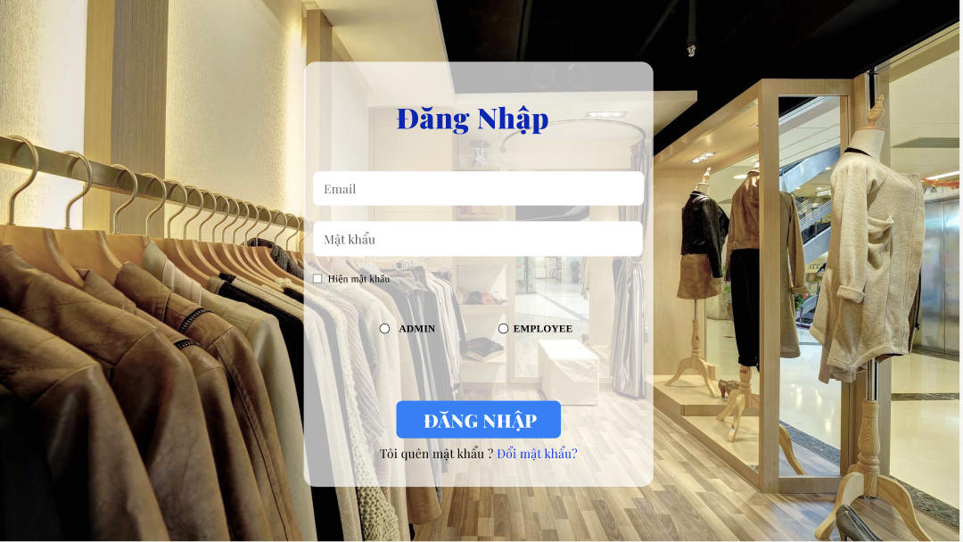

Test Case ID | Mô tả | Điều kiện tiên quyết | Test Data | Hành động | Kết quả mong đợi | Kết quả thực tế | Kết quả |  |  | Kết quả |  |  | Chú thích
 |  |  |  |  |  |  | Vòng 1 |  |  | Vòng 2
 |  |  |  |  |  |  | Trạng thái | Ngày kiểm tra | Người kiểm tra | Trạng thái | Ngày kiểm tra | Người kiểm tra
TC_DN01 | Xác minh đăng nhập thành công với địa chỉ email và password hợp lệ | Người dùng đang ở trang đăng nhập. | leleeeeeee@gmail.com | 1. Nhập "leleeeeeee@gmail.com" vào trường Email. | Đăng nhập thành công; chuyển hướng đến trang tiếp theo. | Đăng nhập thành công; chuyển hướng đến trang tiếp theo. | Pass | 01/04/2025 | Duy Ngọc | Pass | 2025-05-04 | Duy Ngọc
 |  |  |  | 2. Nhập mật khẩu hợp lệ vào trường Mật khẩu.
 |  |  |  | 3. Nhấp vào "Đăng Nhập".
TC_DN02 | Xác minh đăng nhập không thành công với địa chỉ Email không hợp lệ | Người dùng đang ở trang đăng nhập. | lldn@gmail.com | 1. Nhập "test.example.com" vào trường Email. 2. Nhập mật khẩu hợp lệ vào trường Mật khẩu. 3. Nhấp vào "Đăng Nhập". | Thông báo lỗi cho biết định dạng email không hợp lệ. | Thông báo lỗi cho biết định dạng email không hợp lệ. | Pass | 01/04/2025 | Duy Ngọc | Pass | 2025-05-04 | Duy Ngọc
TC_DN03 | Xác minh đăng nhập không thành công Địa chỉ Email Không Hợp lệ - Ký tự đặc biệt không hợp lệ | Người dùng đang ở trang đăng nhập. | test@example.com! | 1. Nhập "test@example.com!" vào trường Email. | Thông báo lỗi cho biết định dạng email không hợp lệ. | Thông báo lỗi cho biết định dạng email không hợp lệ. | Pass | 01/04/2025 | Duy Ngọc | Pass | 45781 | Duy Ngọc
 |  |  |  | 2. Nhập mật khẩu hợp lệ vào trường Mật khẩu.
 |  |  |  | 3. Nhấp vào "Đăng Nhập".
TC_DN04 | Xác minh đăng nhập không thành công khi trường Email Trống | Người dùng đang ở trang đăng nhập. |  | 1. Để trống trường Email. 2. Nhập mật khẩu hợp lệ vào trường Mật khẩu. 3. Nhấp vào "Đăng Nhập". | Thông báo lỗi cho biết trường Email bắt buộc phải nhập. | Thông báo lỗi cho biết trường Email bắt buộc phải nhập. | Pass | 01/04/2025 | Duy Ngọc | Pass | 2025-05-04 | Duy Ngọc
TC_DN05 | Xác minh đăng nhập không thành công khi địa chỉ Email Quá Dài | Người dùng đang ở trang đăng nhập. | Một địa chỉ email rất dài vượt quá giới hạn dự kiến (ví dụ: hơn 255 ký tự). | 1. Nhập một địa chỉ email rất dài. 2. Nhập mật khẩu hợp lệ. 3. Nhấp vào "Đăng Nhập". | Thông báo lỗi hoặc xử lý phù hợp với trường hợp vượt quá độ dài tối đa (ví dụ: cắt bớt hoặc từ chối). | Thông báo lỗi hoặc xử lý phù hợp với trường hợp vượt quá độ dài tối đa (ví dụ: cắt bớt hoặc từ chối). | Pass | 01/04/2025 | Duy Ngọc | Pass | 2025-05-04 | Duy Ngọc
TC_DN06 | Xác minh đăng nhập không thành công khi trường mật khẩu Trống | Người dùng đang ở trang đăng nhập, email hợp lệ đã được nhập. |  | 1. Nhập email hợp lệ. 2. Để trống trường Mật khẩu. 3. Nhấp vào "Đăng Nhập". | Thông báo lỗi cho biết trường Mật khẩu bắt buộc phải nhập. | Thông báo lỗi cho biết trường Mật khẩu bắt buộc phải nhập. | Pass | 01/04/2025 | Duy Ngọc | Pass | 2025-05-04 | Duy Ngọc
TC_DN07 | Xác minh đăng nhập không thành công khi mật khẩu ngắn | Người dùng đang ở trang đăng nhập, email hợp lệ đã được nhập. | Một mật khẩu ngắn hơn độ dài tối thiểu. | 1. Nhập email hợp lệ. 2. Nhập mật khẩu ngắn. 3. Nhấp vào "Đăng Nhập". | Thông báo lỗi cho biết mật khẩu quá ngắn. | Thông báo lỗi cho biết mật khẩu quá ngắn. | Pass | 01/04/2025 | Duy Ngọc | Pass | 2025-05-04 | Duy Ngọc
TC_DN08 | Xác minh đăng nhập không thành công khi mật khẩu Sai | Người dùng đang ở trang đăng nhập, email hợp lệ đã được nhập. | Một mật khẩu không đúng. | 1. Nhập email hợp lệ. 2. Nhập mật khẩu không đúng. 3. Nhấp vào "Đăng Nhập". | Thông báo lỗi cho biết mật khẩu không đúng. | Thông báo lỗi cho biết mật khẩu không đúng. | Pass | 18/11/2024 | Duy Ngọc | Pass | 2025-05-04 | Duy Ngọc
TC_DN09 | Xác minh đăng nhập thành công và lưu thông tin khi nhấp vào ghi nhớ "Ghi nhớ" | Người dùng đang ở trang đăng nhập. | Email và mật khẩu hợp lệ | 1. Nhập email và mật khẩu hợp lệ. 2. Đánh dấu vào hộp kiểm "Ghi nhớ". 3. Nhấp vào "Đăng Nhập". | Đăng nhập thành công và thông tin đăng nhập được lưu lại cho các lần đăng nhập tiếp theo (kiểm tra tính liên tục). | Đăng nhập thành công và thông tin đăng nhập được lưu lại cho các lần đăng nhập tiếp theo (kiểm tra tính liên tục). | Pass | 18/11/2024 | Duy Ngọc | Pass | 2025-05-04 | Duy Ngọc
TC_DN10 | Xác minh đăng nhập thành công và lưu thông tin khi không nhấp vào ghi nhớ "Ghi nhớ" | Người dùng đang ở trang đăng nhập. | Email và mật khẩu hợp lệ | 1. Nhập email và mật khẩu hợp lệ. 2. Để bỏ chọn hộp kiểm "Ghi nhớ". 3. Nhấp vào "Đăng Nhập". | Đăng nhập thành công và thông tin đăng nhập KHÔNG được lưu lại cho các lần đăng nhập tiếp theo. | Đăng nhập thành công và thông tin đăng nhập KHÔNG được lưu lại cho các lần đăng nhập tiếp theo. | Pass | 18/11/2024 | Duy Ngọc | Pass | 2025-05-04 | Duy Ngọc
TC_DN11 | Xác minh đăng nhập thành công khi nhấn vào chức năng nút đăng nhập | Người dùng đang ở trang đăng nhập, dữ liệu hợp lệ đã được nhập. | Email và mật khẩu hợp lệ | 1. Nhập email và mật khẩu hợp lệ. 2. Nhấp vào "Đăng Nhập". | Đăng nhập thành công; chuyển hướng đến trang tiếp theo. | Đăng nhập thành công; chuyển hướng đến trang tiếp theo. | Pass | 01/04/2025 | Duy Ngọc | Pass | 2025-05-04 | Duy Ngọc
TC_DN12 | Xác minh nút Đăng nhập với dữ liệu không hợp lệ | Người dùng đang ở trang đăng nhập, dữ liệu không hợp lệ đã được nhập. | Email và mật khẩu không hợp lệ | 1. Nhập email và mật khẩu không hợp lệ. 2. Nhấp vào "Đăng Nhập". | Thông báo lỗi thích hợp được hiển thị. | Thông báo lỗi thích hợp được hiển thị. | Pass | 01/04/2025 | Duy Ngọc | Pass | 2025-05-04 | Duy Ngọc
TC_DN13 | Xác minh thành công khi nhấn vào liên kết đăng kí | Người dùng đang ở trang đăng nhập. |  | 1. Nhấp vào "Đăng kí". | Chuyển hướng đến trang đăng kí. | Chuyển hướng đến trang đăng kí. | Pass | 01/04/2025 | Duy Ngọc | Pass | 2025-05-04 | Duy Ngọc
TC_DN14 | Xác minh thành công khi nhấn vào liên kết quên Mật khẩu | Người dùng đang ở trang đăng nhập. |  | 1. Nhấp vào "Quên mật khẩu?". | Chuyển hướng đến trang khôi phục mật khẩu. | Chuyển hướng đến trang khôi phục mật khẩu. | Pass | 01/04/2025 | Duy Ngọc | Pass | 2025-05-04 | Duy Ngọc
TC_DN15 | Xác minh thành công khi mật khẩu chỉ chứa số | Người dùng đang ở trang đăng nhập. | 123456 | 1. Nhập email hợp lệ. 2. Nhập mật khẩu chỉ chứa số. 3. Click "Đăng Nhập". | Đăng nhập thành công; chuyển hướng đến trang tiếp theo. | Đăng nhập thành công; chuyển hướng đến trang tiếp theo. | Pass | 01/04/2025 | Duy Ngọc | Pass | 2025-05-04 | Duy Ngọc
TC_DN16 | Xác minh thành công khimật khẩu với ký tự đặc biệt | Người dùng đang ở trang đăng nhập. | Pass$wOrd1 | 1. Nhập email hợp lệ. 2. Nhập mật khẩu với ký tự đặc biệt 3. Click "Đăng Nhập".. | Đăng nhập thành công; chuyển hướng đến trang tiếp theo. | Đăng nhập thành công; chuyển hướng đến trang tiếp theo. | Pass | 01/04/2025 | Duy Ngọc | Pass | 2025-05-04 | Duy Ngọc

Quên mật khẩu
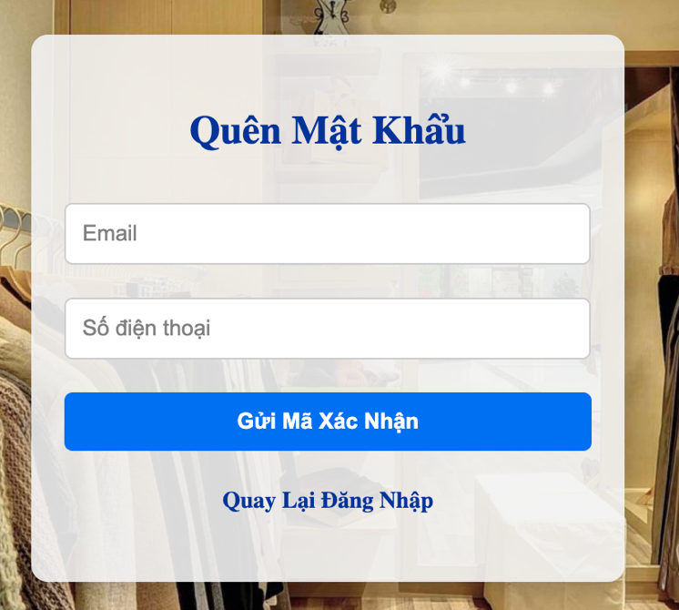
Q

 | Test Case ID | Mô tả | Điều kiện tiên quyết | Test Data | Hành động | Kết quả mong đợi | Kết quả thực tế | Kết quả |  |  | Kết quả |  |  | Chú thích
 |  |  |  |  |  |  |  | Vòng 1 |  |  | Vòng 2
 |  |  |  |  |  |  |  | Trạng thái | Ngày kiểm tra | Người kiểm tra | Trạng thái | Ngày kiểm tra | Người kiểm tra
 | TC_LLMK01 | Xác minh lấy lại mật khẩu với email hợp lệ | Hệ thống đang hoạt động | lldn2504@gmail.com | 1. Nhập email vào trường "Email". 2. Nhập số điện thoại 3. Nhấn nút "Gửi mã xác nhận ". 4.Nhập mã xác nhận 5. Nhập mật khẩu 6. Xác nhận mật khẩu 7. Lấy lại tài khoản | Hệ thống gửi email chứa hướng dẫn đặt lại mật khẩu tới email đã nhập. | Hệ thống gửi email chứa hướng dẫn đặt lại mật khẩu tới email đã nhập. | Pass | 2025-01-04 | Duy Ngọc | Pass | 2025-05-04 | Duy Ngọc
 | TC_LLMK02 | Xác minh lấy lại mật khẩu với email không hợp lệ | Hệ thống đang hoạt động | Email không hợp lệ (không tồn tại trong hệ thống, định dạng sai) | 1. Nhập email không hợp lệ vào trường "Email". 2. Nhấn nút "Lấy Lại Mật Khẩu". | Hệ thống hiển thị thông báo lỗi "Email không tồn tại" hoặc "Email không hợp lệ". | Hệ thống hiển thị thông báo lỗi "Email không tồn tại" hoặc "Email không hợp lệ". | Pass | 2025-01-04 | Duy Ngọc | Pass | 2025-05-04 | Duy Ngọc
 | TC_LLMK03 | Xác minh lấy lại mật khẩu với trường Email trống | Hệ thống đang hoạt động |  | 1. Để trống trường "Email". 2. Nhấn nút "Lấy Lại Mật Khẩu". | Hệ thống hiển thị thông báo lỗi "Vui lòng nhập Email". | Hệ thống hiển thị thông báo lỗi "Vui lòng nhập Email". | Pass | 2025-01-04 | Duy Ngọc | Pass | 2025-05-04 | Duy Ngọc
 | TC_LLMK04 | Kiểm tra lấy lại mật khẩu với email đặc biệt | Hệ thống đang hoạt động | Email chứa ký tự đặc biệt (ví dụ: "test@xamxam.com!", "test@xamxam.co.uk") | 1. Nhập email chứa ký tự đặc biệt vào trường "Email". 2. Nhấn nút "Lấy Lại Mật Khẩu". | Hệ thống hiển thị thông báo lỗi "Vui lòng nhập Email". | Hệ thống hiển thị thông báo lỗi "Vui lòng nhập Email". | Pass | 2025-01-04 | Duy Ngọc | Pass | 2025-05-04 | Duy Ngọc
 | TC_LLMK05 | Kiểm tra lấy lại mật khẩu với email dài | Hệ thống đang hoạt động | Email rất dài (vượt quá giới hạn cho phép nếu có) | 1. Nhập email rất dài vào trường "Email". 2. Nhấn nút "Lấy Lại Mật Khẩu". | Hệ thống xử lý phù hợp (có thể chấp nhận hoặc từ chối, hiển thị lỗi). Cần xác định rõ expected result trước khi test. | Hệ thống xử lý phù hợp (có thể chấp nhận hoặc từ chối, hiển thị lỗi). Cần xác định rõ expected result trước khi test. | Pass | 2025-01-04 | Duy Ngọc | Pass | 2025-05-04 | Duy Ngọc

Quản lý tài khoản
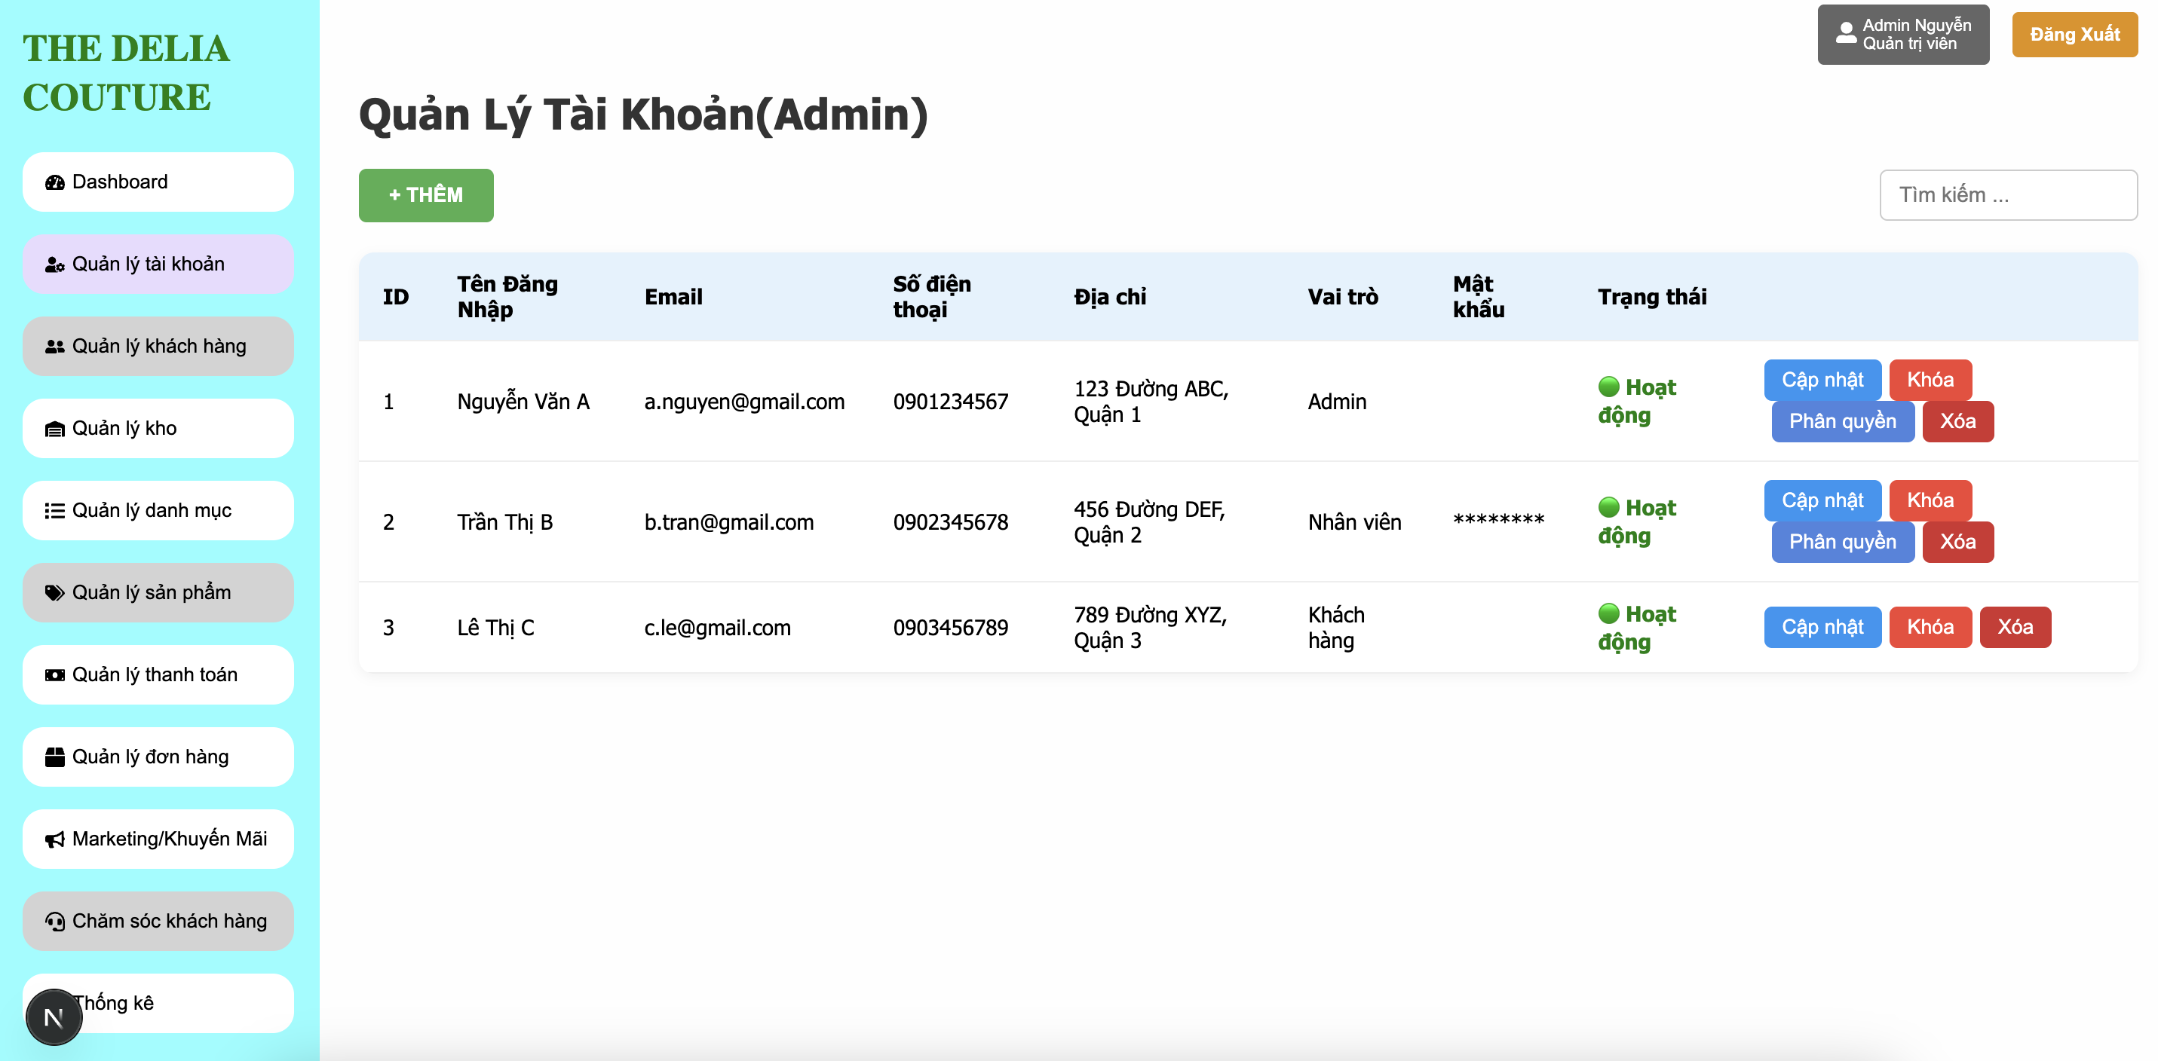

Test Case ID | Mô tả | Điều kiện tiên quyết | Test Data | Hành động | Kết quả mong đợi | Kết quả thực tế | Kết quả |  |  | Kết quả |  |  | Chú thích
 |  |  |  |  |  |  | Vòng 1 |  |  | Vòng 2
 |  |  |  |  |  |  | Trạng thái | Ngày kiểm tra | Người kiểm tra | Trạng thái | Ngày kiểm tra | Người kiểm tra
TC_QLTK_01 | Xác minh rằng danh sách tài khoản được hiển thị đầy đủ các cột thông tin. | Người dùng đang ở trang quản lý tài khoản |  | 1.Truy cập trang "Quản Lý Tài Khoản". | Tất cả cột như ID, Tên đăng nhập, Email, SĐT, Địa chỉ, Vai trò, Mật khẩu, Trạng thái, Hành động được hiển thị đúng. | Tất cả cột như ID, Tên đăng nhập, Email, SĐT, Địa chỉ, Vai trò, Mật khẩu, Trạng thái, Hành động được hiển thị đúng. | Pass | 2025-01-04 | Duy Ngọc | Pass | 2025-05-04 | Duy Ngọc
TC_QLTK_02 | Xác minh rằng nút "+ Thêm" mở form tạo tài khoản mới. | Người dùng đang ở trang quản lý tài khoản |  | 1.Nhấn vào nút "+ Thêm". | Một form hoặc modal thêm tài khoản hiển thị. | Một form hoặc modal thêm tài khoản hiển thị. | Pass | 2025-01-04 | Duy Ngọc | Pass | 2025-05-04 | Duy Ngọc
TC_QLTK_03 | Xác minh rằng nút "Cập nhật" hiển thị form chỉnh sửa thông tin tài khoản. | Người dùng đang ở trang quản lý tài khoản | ID = 2 | 1.Nhấn vào nút "Cập nhật" của tài khoản Trần Thị B. | Hiển thị form với thông tin tài khoản đã được điền sẵn. | Hiển thị form với thông tin tài khoản đã được điền sẵn. | Pass | 2025-01-04 | Duy Ngọc | Pass | 2025-05-04 | Duy Ngọc
TC_QLTK_04 | Xác minh rằng nút "Phân quyền" hiển thị giao diện phân quyền và có thể thay đổi vai trò. | Người dùng đang ở trang quản lý tài khoản | ID = 2 | 1.Nhấn nút "Phân quyền" 2.Chọn vai trò mới 3. Nhấn Lưu. | Vai trò được cập nhật, thông báo thành công hiển thị. | Vai trò được cập nhật, thông báo thành công hiển thị. | Pass | 2025-01-04 | Duy Ngọc | Pass | 2025-05-04 | Duy Ngọc
TC_QLTK_05 | Xác minh rằng nút "Khóa" thay đổi trạng thái tài khoản sang "Đã khóa". | Người dùng đang ở trang quản lý tài khoản | ID = 2 | 1.Nhấn nút "Khóa". | Trạng thái chuyển sang “Đã khóa”, nút đổi thành “Mở khóa”. | Trạng thái chuyển sang “Đã khóa”, nút đổi thành “Mở khóa”. | Pass | 2025-01-04 | Duy Ngọc | Pass | 2025-05-04 | Duy Ngọc
TC_QLTK_06 | Xác minh rằng nút "Xóa" sẽ xóa tài khoản khỏi danh sách sau khi xác nhận. | Người dùng đang ở trang quản lý tài khoản | ID = 3 | 1.Nhấn nút "Xóa" → xác nhận trong hộp thoại. | Tài khoản bị xoá khỏi danh sách. | Tài khoản bị xoá khỏi danh sách. | Pass | 2025-01-04 | Duy Ngọc | Pass | 2025-05-04 | Duy Ngọc
TC_QLTK_07 | Xác minh rằng ô tìm kiếm lọc đúng tài khoản theo từ khóa. | Người dùng đang ở trang quản lý tài khoản | Từ khoá: "nguyen" | Nhập "nguyen" vào ô tìm kiếm. | Danh sách chỉ còn tài khoản chứa từ khoá "nguyen". | Danh sách chỉ còn tài khoản chứa từ khoá "nguyen". | Pass | 2025-01-04 | Duy Ngọc | Pass | 2025-05-04 | Duy Ngọc
TC_QLTK_08 | Xác minh rằng mật khẩu được hiển thị dưới dạng ký tự ẩn | Người dùng đang ở trang quản lý tài khoản | Dữ liệu mẫu đã có | 1.Kiểm tra cột mật khẩu. | Mật khẩu được hiển thị là ********. | Mật khẩu được hiển thị là ********. | Pass | 2025-01-04 | Duy Ngọc | Pass | 2025-05-04 | Duy Ngọc

Quản lý kho
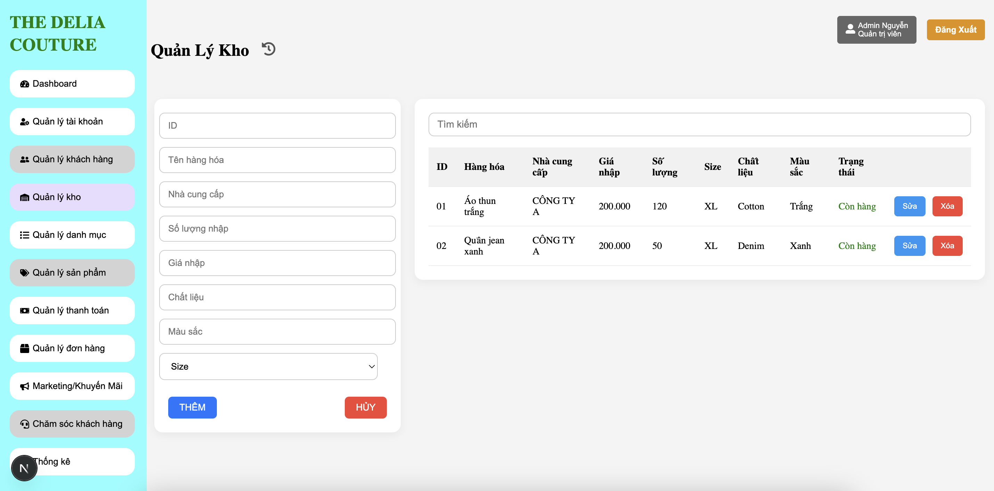

Test Case ID | Mô tả | Điều kiện tiên quyết | Test Data | Hành động | Kết quả mong đợi | Kết quả thực tế | Kết quả |  |  | Kết quả |  |  | Chú thích
 |  |  |  |  |  |  | Vòng 1 |  |  | Vòng 2
 |  |  |  |  |  |  | Trạng thái | Ngày kiểm tra | Người kiểm tra | Trạng thái | Ngày kiểm tra | Người kiểm tra
TC_QLK_01 | Xác minh hiển thị đúng danh sách tài khoản trong bảng. | Người dùng đang ở trang quản lý kho | Dữ liệu trong CSDL. | Truy cập trang "Quản lý tài khoản". | Tất cả tài khoản được hiển thị đúng thông tin. | Tất cả tài khoản được hiển thị đúng thông tin. | Pass | 2025-01-04 | Duy Ngọc | Pass | 2025-05-04 | Duy Ngọc
TC_QLK_02 | Xác minh nút "Thêm" hiển thị và hoạt động. | Người dùng đang ở trang quản lý kho |  | Nhấn nút "Thêm". | Hiển thị form thêm tài khoản mới. | Hiển thị form thêm tài khoản mới. | Pass | 2025-01-04 | Duy Ngọc | Pass | 2025-05-04 | Duy Ngọc
TC_QLK_03 | Xác minh nút “Cập nhật” hoạt động đúng. | Người dùng đang ở trang quản lý kho | Thông tin mới để cập nhật. | Nhấn nút "Cập nhật" của tài khoản. | Hiển thị form cập nhật thông tin. | Hiển thị form cập nhật thông tin. | Pass | 2025-01-04 | Duy Ngọc | Pass | 2025-05-04 | Duy Ngọc
TC_QLK_04 | Xác minh nút “Khóa” hoạt động đúng. | Người dùng đang ở trang quản lý kho |  | Nhấn nút "Khóa". | Trạng thái tài khoản chuyển sang "Bị khóa". | Trạng thái tài khoản chuyển sang "Bị khóa". | Pass | 2025-01-04 | Duy Ngọc | Pass | 2025-05-04 | Duy Ngọc
TC_QLK_05 | Xác minh nút “Xóa” hoạt động đúng. | Người dùng đang ở trang quản lý kho |  | Nhấn nút "Xóa". | Hiển thị thông báo xác nhận, và xóa tài khoản sau xác nhận. | Hiển thị thông báo xác nhận, và xóa tài khoản sau xác nhận. | Pass | 2025-01-04 | Duy Ngọc | Pass | 2025-05-04 | Duy Ngọc
TC_QLK_06 | Xác minh nút “Phân quyền” hoạt động. | Người dùng đang ở trang quản lý kho |  | Nhấn "Phân quyền" trên 1 tài khoản. | Hiển thị giao diện phân quyền người dùng. | Hiển thị giao diện phân quyền người dùng. | Pass | 2025-01-04 | Duy Ngọc | Pass | 2025-05-04 | Duy Ngọc
TC_QLK_07 | Xác minh tìm kiếm tài khoản theo email. | Người dùng đang ở trang quản lý kho | “a.nguyen@gmail.com” | Nhập email vào ô tìm kiếm. | Chỉ hiển thị dòng chứa email khớp. | Chỉ hiển thị dòng chứa email khớp. | Pass | 2025-01-04 | Duy Ngọc | Pass | 2025-05-04 | Duy Ngọc
TC_QLK_08 | Xác minh trạng thái “Hoạt động” hiển thị đúng. | Người dùng đang ở trang quản lý kho |  | Truy cập giao diện quản lý. | Trạng thái hiển thị "Hoạt động" với màu xanh. | Trạng thái hiển thị "Hoạt động" với màu xanh. | Pass | 2025-01-04 | Duy Ngọc | Pass | 2025-05-04 | Duy Ngọc
TC_QLK_09 | Xác minh trường ID không được để trống. | Người dùng đang ở trang quản lý kho | Để trống trường ID. | Nhấn "Thêm". | Hiển thị cảnh báo yêu cầu nhập ID. | Hiển thị cảnh báo yêu cầu nhập ID. | Pass | 2025-01-04 | Duy Ngọc | Pass | 2025-05-04 | Duy Ngọc
TC_QLK_10 | Xác minh trường ID không trùng lặp. | Người dùng đang ở trang quản lý kho | Nhập lại ID “01”. | Nhấn "Thêm". | Hiển thị lỗi trùng lặp ID. | Hiển thị lỗi trùng lặp ID. | Pass | 2025-01-04 | Duy Ngọc | Pass | 2025-05-04 | Duy Ngọc
TC_QLK_11 | Xác minh trường Tên hàng hóa không được để trống. | Người dùng đang ở trang quản lý kho | Để trống tên hàng hóa. | Nhấn "Thêm". | Hiển thị thông báo lỗi. | Hiển thị thông báo lỗi. | Pass | 2025-01-04 | Duy Ngọc | Pass | 2025-05-04 | Duy Ngọc
TC_QLK_12 | Xác minh trường Nhà cung cấp không được để trống. | Người dùng đang ở trang quản lý kho | Để trống. | Nhấn "Thêm". | Hiển thị cảnh báo. | Hiển thị cảnh báo. | Pass | 2025-01-04 | Duy Ngọc | Pass | 2025-05-04 | Duy Ngọc
TC_QLK_13 | Xác minh trường Số lượng nhập chỉ nhận số dương. | Người dùng đang ở trang quản lý kho | Nhập “-10” hoặc “abc”. | Nhấn "Thêm". | Hiển thị lỗi định dạng hoặc giá trị không hợp lệ. | Hiển thị lỗi định dạng hoặc giá trị không hợp lệ. | Pass | 2025-01-04 | Duy Ngọc | Pass | 2025-05-04 | Duy Ngọc
TC_QLK_14 | Xác minh trường Giá nhập phải là số > 0. | Người dùng đang ở trang quản lý kho | Nhập “0” hoặc “-200”. | Nhấn "Thêm". | Hiển thị lỗi không hợp lệ. | Hiển thị lỗi không hợp lệ. | Pass | 2025-01-04 | Duy Ngọc | Pass | 2025-05-04 | Duy Ngọc
TC_QLK_15 | Xác minh trường Chất liệu không được để trống. | Người dùng đang ở trang quản lý kho | Để trống. | Nhấn "Thêm". | Hiển thị thông báo lỗi. | Hiển thị thông báo lỗi. | Pass | 2025-01-04 | Duy Ngọc | Pass | 2025-05-04 | Duy Ngọc
TC_QLK_16 | Xác minh trường Màu sắc không được để trống. | Người dùng đang ở trang quản lý kho | Để trống. | Nhấn "Thêm". | Hiển thị cảnh báo lỗi. | Hiển thị cảnh báo lỗi. | Pass | 2025-01-04 | Duy Ngọc | Pass | 2025-05-04 | Duy Ngọc
TC_QLK_17 | Xác minh combobox Size hoạt động. | Người dùng đang ở trang quản lý kho | Chọn “L” hoặc “XL”. | Nhấn "Thêm". | Dữ liệu size được lưu đúng. | Dữ liệu size được lưu đúng. | Pass | 2025-01-04 | Duy Ngọc | Pass | 2025-05-04 | Duy Ngọc
TC_QLK_18 | Xác minh bắt buộc chọn Size. | Người dùng đang ở trang quản lý kho | Để mặc định “Size”. | Nhấn "Thêm". | Hiển thị cảnh báo chưa chọn Size. | Hiển thị cảnh báo chưa chọn Size. | Pass | 2025-01-04 | Duy Ngọc | Pass | 2025-05-04 | Duy Ngọc

Quản lý danh mục
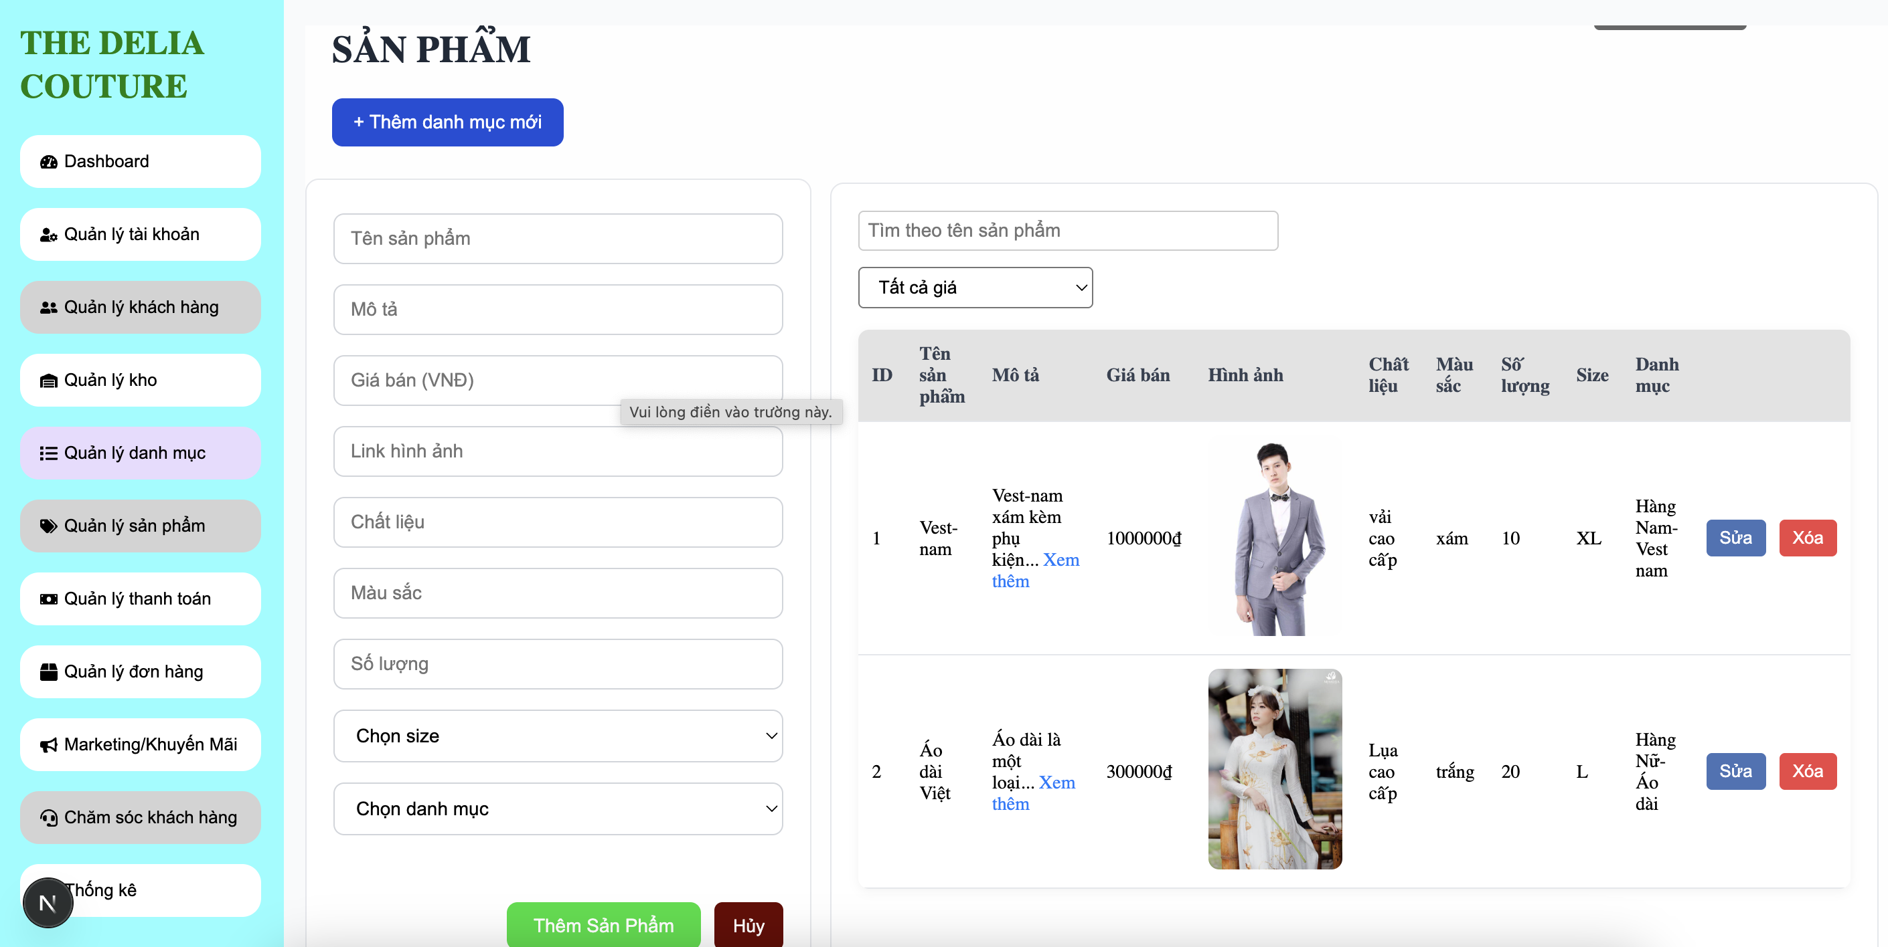

Test Case ID | Mô tả | Điều kiện tiên quyết | Test Data | Hành động | Kết quả mong đợi | Kết quả thực tế | Kết quả |  |  | Kết quả |  |  | Chú thích
 |  |  |  |  |  |  | Vòng 1 |  |  | Vòng 2
 |  |  |  |  |  |  | Trạng thái | Ngày kiểm tra | Người kiểm tra | Trạng thái | Ngày kiểm tra | Người kiểm tra
TC_TSP_001 | Kiểm tra thêm sản phẩm thành công với đầy đủ thông tin hợp lệ ở tất cả các trường. | Trang 'Thêm Sản Phẩm' đang mở. | Điền đầy đủ tất cả thông tin | 1. Nhập đầy đủ thông tin hợp lệ vào tất cả các trường. 2. Nhấn nút "Thêm Sản Phẩm". | 1.Sản phẩm được thêm thành công vào danh sách. 2. Hiển thị thông báo "Thêm sản phẩm thành công." 3. Form 'Thêm Sản Phẩm' được làm mới hoặc đóng lại. | 1.Sản phẩm được thêm thành công vào danh sách. 2. Hiển thị thông báo "Thêm sản phẩm thành công." 3. Form 'Thêm Sản Phẩm' được làm mới hoặc đóng lại. | Pass | 2025-01-04 | Duy Ngọc |  |  | Duy Ngọc
TC_TSP_002 | Kiểm tra khi để trống trường "Tên sản phẩm" và nhấn "Thêm Sản Phẩm". | Trang 'Thêm Sản Phẩm' đang mở. | Để trống tên sản phẩm | 1. Không nhập "Tên sản phẩm". 2. Điền thông tin hợp lệ cho các trường khác. 3. Nhấn nút "Thêm Sản Phẩm". | 1. Hệ thống hiển thị thông báo lỗi, ví dụ: "Tên sản phẩm không được để trống." 2. Sản phẩm không được thêm. | 1. Hệ thống hiển thị thông báo lỗi, ví dụ: "Tên sản phẩm không được để trống." 2. Sản phẩm không được thêm. | Pass | 2025-01-04 | Duy Ngọc |  |  | Duy Ngọc
TC_TSP_003 | Kiểm tra nhập "Tên sản phẩm" vượt quá độ dài tối đa cho phép | Trang 'Thêm Sản Phẩm' đang mở. | Tên sản phẩm: vượt 255 ký tự | 1. Nhập "Tên sản phẩm" quá dài. 2. Điền thông tin hợp lệ cho các trường khác. 3. Nhấn nút "Thêm Sản Phẩm". | 1..Hệ thống hiển thị thông báo lỗi, ví dụ: "Tên sản phẩm không được vượt quá X ký tự." 2. Sản phẩm không được thêm. | 1..Hệ thống hiển thị thông báo lỗi, ví dụ: "Tên sản phẩm không được vượt quá X ký tự." 2. Sản phẩm không được thêm. | Pass | 2025-01-04 | Duy Ngọc |  |  | Duy Ngọc
TC_TSP_004 | Kiểm tra nhập "Tên sản phẩm" chứa ký tự đặc biệt không hợp lệ | Trang 'Thêm Sản Phẩm' đang mở. | Tên sản phẩm :@@@@## | 1. Nhập "Tên sản phẩm" chứa ký tự đặc biệt không hợp lệ. 2. Điền thông tin hợp lệ cho các trường khác. 3. Nhấn nút "Thêm Sản Phẩm". | 1. Hệ thống hiển thị thông báo lỗi, ví dụ: "Tên sản phẩm chứa ký tự không hợp lệ." 2. Sản phẩm không được thêm. | 1. Hệ thống hiển thị thông báo lỗi, ví dụ: "Tên sản phẩm chứa ký tự không hợp lệ." 2. Sản phẩm không được thêm. | Pass | 2025-01-04 | Duy Ngọc |  |  | Duy Ngọc
TC_TSP_005 | Kiểm tra nhập "Tên sản phẩm" đã tồn tại trong hệ thống | Trang 'Thêm Sản Phẩm' đang mở. | Tên sản phẩm: "Áo Sơ Mi Trắng" | 1. Nhập "Tên sản phẩm" đã tồn tại. 2. Điền thông tin hợp lệ cho các trường khác. 3. Nhấn nút "Thêm Sản Phẩm". | 1.Hệ thống hiển thị thông báo lỗi, ví dụ: "Tên sản phẩm đã tồn tại." 2. Sản phẩm không được thêm. | 1.Hệ thống hiển thị thông báo lỗi, ví dụ: "Tên sản phẩm đã tồn tại." 2. Sản phẩm không được thêm. | Pass | 2025-01-04 | Duy Ngọc |  |  | Duy Ngọc
TC_TSP_006 | Kiểm tra khi để trống trường "Mô tả" | Trang 'Thêm Sản Phẩm' đang mở. |  | 1. Không nhập "Mô tả". 2. Điền thông tin hợp lệ cho các trường khác. 3. Nhấn nút "Thêm Sản Phẩm". | 1.Sản phẩm được thêm thành công 2. Hiển thị thông báo "Thêm sản phẩm thành công." | 1.Sản phẩm được thêm thành công 2. Hiển thị thông báo "Thêm sản phẩm thành công." | Pass | 2025-01-04 | Duy Ngọc |  |  | Duy Ngọc
TC_TSP_007 | Kiểm tra khi để trống trường "Giá bán (VNĐ)" và nhấn "Thêm Sản Phẩm". | Trang 'Thêm Sản Phẩm' đang mở. |  | 1. Không nhập "Giá bán (VNĐ)". 2. Điền thông tin hợp lệ cho các trường khác. 3. Nhấn nút "Thêm Sản Phẩm". | 1. Hệ thống hiển thị thông báo lỗi, ví dụ: "Giá bán không được để trống." 2. Sản phẩm không được thêm. | 1. Hệ thống hiển thị thông báo lỗi, ví dụ: "Giá bán không được để trống." 2. Sản phẩm không được thêm. | Pass | 2025-01-04 | Duy Ngọc |  |  | Duy Ngọc
TC_TSP_008 | Kiểm tra nhập "Giá bán (VNĐ)" là giá trị âm. | Trang 'Thêm Sản Phẩm' đang mở. | Giá bán (VNĐ): -50000 | 1. Nhập "Giá bán (VNĐ)" là số âm. 2. Điền thông tin hợp lệ cho các trường khác. 3. Nhấn nút "Thêm Sản Phẩm". | 1. Hệ thống hiển thị thông báo lỗi, ví dụ: "Giá bán phải là số dương." 2. Sản phẩm không được thêm. | 1. Hệ thống hiển thị thông báo lỗi, ví dụ: "Giá bán phải là số dương." 2. Sản phẩm không được thêm. | Pass | 2025-01-04 | Duy Ngọc |  |  | Duy Ngọc
TC_TSP_009 | Kiểm tra nhập "Giá bán (VNĐ)" là ký tự chữ hoặc ký tự đặc biệt | Trang 'Thêm Sản Phẩm' đang mở. | Giá bán (VNĐ): abc | 1. Nhập "Giá bán (VNĐ)" không phải là số. 2. Điền thông tin hợp lệ cho các trường khác. 3. Nhấn nút "Thêm Sản Phẩm". | 1. Hệ thống hiển thị thông báo lỗi, ví dụ: "Giá bán phải là một số hợp lệ." 2. Sản phẩm không được thêm. | 1. Hệ thống hiển thị thông báo lỗi, ví dụ: "Giá bán phải là một số hợp lệ." 2. Sản phẩm không được thêm. | Pass | 2025-01-04 | Duy Ngọc |  |  | Duy Ngọc
TC_TSP_010 | Kiểm tra nhập "Giá bán (VNĐ)" bằng 0. | Trang 'Thêm Sản Phẩm' đang mở. | Giá bán (VNĐ): 0 | 1. Nhập "Giá bán (VNĐ)" bằng 0. 2. Điền thông tin hợp lệ cho các trường khác. 3. Nhấn nút "Thêm Sản Phẩm". | 1. Sản phẩm được thêm thành công (nếu giá 0 được phép). 2. Hoặc, hiển thị lỗi "Giá bán phải lớn hơn 0" (nếu có quy định). | 1. Sản phẩm được thêm thành công (nếu giá 0 được phép). 2. Hoặc, hiển thị lỗi "Giá bán phải lớn hơn 0" (nếu có quy định). | Pass | 2025-01-04 | Duy Ngọc |  |  | Duy Ngọc
TC_TSP_011 | Kiểm tra khi để trống trường "Link hình ảnh" | Trang 'Thêm Sản Phẩm' đang mở. |  | 1. Không nhập "Link hình ảnh". 2. Điền thông tin hợp lệ cho các trường khác. 3. Nhấn nút "Thêm Sản Phẩm". | 1. Sản phẩm được thêm thành công nếu Link hình ảnh là tùy chọn, có thể hiển thị ảnh mặc định 2. Hiển thị thông báo "Thêm sản phẩm thành công." | 1. Sản phẩm được thêm thành công nếu Link hình ảnh là tùy chọn, có thể hiển thị ảnh mặc định 2. Hiển thị thông báo "Thêm sản phẩm thành công." | Pass | 2025-01-04 | Duy Ngọc |  |  | Duy Ngọc
TC_TSP_012 | Kiểm tra khi để trống trường "Chất liệu" | Trang 'Thêm Sản Phẩm' đang mở. |  | 1. Không nhập "Chất liệu". 2. Điền thông tin hợp lệ cho các trường khác. 3. Nhấn nút "Thêm Sản Phẩm". | 1.Sản phẩm được thêm thành công 2. Hiển thị thông báo "Thêm sản phẩm thành công." | 1.Sản phẩm được thêm thành công 2. Hiển thị thông báo "Thêm sản phẩm thành công." | Pass | 2025-01-04 | Duy Ngọc |  |  | Duy Ngọc
TC_TSP_013 | Kiểm tra nhập "Chất liệu" vượt quá độ dài tối đa cho phép | Trang 'Thêm Sản Phẩm' đang mở. | Chất liệu: Chuỗi ký tự dài hơn 255 ký tự | 1. Nhập "Chất liệu" quá dài. 2. Điền thông tin hợp lệ cho các trường khác. 3. Nhấn nút "Thêm Sản Phẩm". | 1.Hệ thống hiển thị thông báo lỗi, ví dụ: "Chất liệu không được vượt quá Z ký tự." 2. Sản phẩm không được thêm. | 1.Hệ thống hiển thị thông báo lỗi, ví dụ: "Chất liệu không được vượt quá Z ký tự." 2. Sản phẩm không được thêm. | Pass | 2025-01-04 | Duy Ngọc |  |  | Duy Ngọc
TC_TSP_014 | Kiểm tra khi để trống trường "Màu sắc" | Trang 'Thêm Sản Phẩm' đang mở. |  | 1. Không nhập "Màu sắc". 2. Điền thông tin hợp lệ cho các trường khác. 3. Nhấn nút "Thêm Sản Phẩm". | 1.Sản phẩm được thêm thành công (nếu Màu sắc là tùy chọn). 2. Hiển thị thông báo "Thêm sản phẩm thành công." | 1.Sản phẩm được thêm thành công (nếu Màu sắc là tùy chọn). 2. Hiển thị thông báo "Thêm sản phẩm thành công." | Pass | 2025-01-04 | Duy Ngọc |  |  | Duy Ngọc
TC_TSP_015 | Kiểm tra khi để trống trường "Số lượng" và nhấn "Thêm Sản Phẩm". | Trang 'Thêm Sản Phẩm' đang mở. |  | 1. Không nhập "Số lượng" 2. Điền thông tin hợp lệ cho các trường khác. 3. Nhấn nút "Thêm Sản Phẩm". | 1.Hệ thống hiển thị thông báo lỗi, ví dụ: "Số lượng không được để trống." 2.Sản phẩm không được thêm. | 1.Hệ thống hiển thị thông báo lỗi, ví dụ: "Số lượng không được để trống." 2.Sản phẩm không được thêm. | Pass | 2025-01-04 | Duy Ngọc |  |  | Duy Ngọc
TC_TSP_016 | Kiểm tra nhập "Số lượng" là ký tự chữ hoặc ký tự đặc biệt | Trang 'Thêm Sản Phẩm' đang mở. | Số lượng: abc | 1. Nhập "Số lượng" không phải là số nguyên 2. Điền thông tin hợp lệ cho các trường khác. 3. Nhấn nút "Thêm Sản Phẩm". | 1.Hệ thống hiển thị thông báo lỗi, ví dụ: "Số lượng phải là một số nguyên hợp lệ." 2. Sản phẩm không được thêm. | 1.Hệ thống hiển thị thông báo lỗi, ví dụ: "Số lượng phải là một số nguyên hợp lệ." 2. Sản phẩm không được thêm. | Pass | 2025-01-04 | Duy Ngọc |  |  | Duy Ngọc
TC_TSP_017 | Kiểm tra nhập "Số lượng" bằng 0. | Trang 'Thêm Sản Phẩm' đang mở. | Số lượng: 0 | 1. Nhập "Số lượng" bằng 0. 2. Điền thông tin hợp lệ cho các trường khác. 3. Nhấn nút "Thêm Sản Phẩm". | 1.Sản phẩm được thêm thành công | 1.Sản phẩm được thêm thành công | Pass | 2025-01-04 | Duy Ngọc |  |  | Duy Ngọc
TC_TSP_018 | Kiểm tra không chọn giá trị cho "Chọn size" và nhấn "Thêm Sản Phẩm". | Trang 'Thêm Sản Phẩm' đang mở. |  | 1. Không chọn giá trị cho "Chọn size". 2. Điền thông tin hợp lệ cho các trường khác. 3. Nhấn nút "Thêm Sản Phẩm". | 1. Hệ thống hiển thị thông báo lỗi, ví dụ: "Vui lòng chọn size cho sản phẩm." 2.. Sản phẩm không được thêm. | 1. Hệ thống hiển thị thông báo lỗi, ví dụ: "Vui lòng chọn size cho sản phẩm." 2.. Sản phẩm không được thêm. | Pass | 2025-01-04 | Duy Ngọc |  |  | Duy Ngọc
TC_TSP_019 | Kiểm tra không chọn giá trị cho "Chọn danh mục" và nhấn "Thêm Sản Phẩm". | Trang 'Thêm Sản Phẩm' đang mở. |  | 1. Không chọn giá trị cho "Chọn danh mục". 2. Điền thông tin hợp lệ cho các trường khác. 3. Nhấn nút "Thêm Sản Phẩm". | 1.Hệ thống hiển thị thông báo lỗi, ví dụ: "Vui lòng chọn danh mục cho sản phẩm." 2. Sản phẩm không được thêm. | 1.Hệ thống hiển thị thông báo lỗi, ví dụ: "Vui lòng chọn danh mục cho sản phẩm." 2. Sản phẩm không được thêm. | Pass | 2025-01-04 | Duy Ngọc |  |  | Duy Ngọc
TC_TSP_020 | Kiểm tra nhấn nút "Hủy" sau khi đã điền một số thông tin vào biểu mẫu. | Trang 'Thêm Sản Phẩm' đang mở. | Tên sản phẩm: "Áo Khoác Dù" - Giá bán: 250000 | 1. Điền một vài thông tin vào biểu mẫu. 2. Nhấn nút "Hủy". | 1. Biểu mẫu 'Thêm Sản Phẩm' được làm mới (các trường đã nhập bị xóa trắng) hoặc đóng lại. 2. Không có sản phẩm nào được thêm vào hệ thống. | 1. Biểu mẫu 'Thêm Sản Phẩm' được làm mới (các trường đã nhập bị xóa trắng) hoặc đóng lại. 2. Không có sản phẩm nào được thêm vào hệ thống. | Pass | 2025-01-04 | Duy Ngọc |  |  | Duy Ngọc
TC_TSP_021 | Kiểm tra nhấn nút "Hủy" khi biểu mẫu trống. | Trang 'Thêm Sản Phẩm' đang mở. |  | 1. Không điền gì vào biểu mẫu. 2. Nhấn nút "Hủy". | 1. Biểu mẫu 'Thêm Sản Phẩm' không thay đổi (vẫn trống) hoặc đóng lại. 2. Không có sản phẩm nào được thêm vào hệ thống. | 1. Biểu mẫu 'Thêm Sản Phẩm' không thay đổi (vẫn trống) hoặc đóng lại. 2. Không có sản phẩm nào được thêm vào hệ thống. | Pass | 2025-01-04 | Duy Ngọc |  |  | Duy Ngọc

Quản lý thanh toán
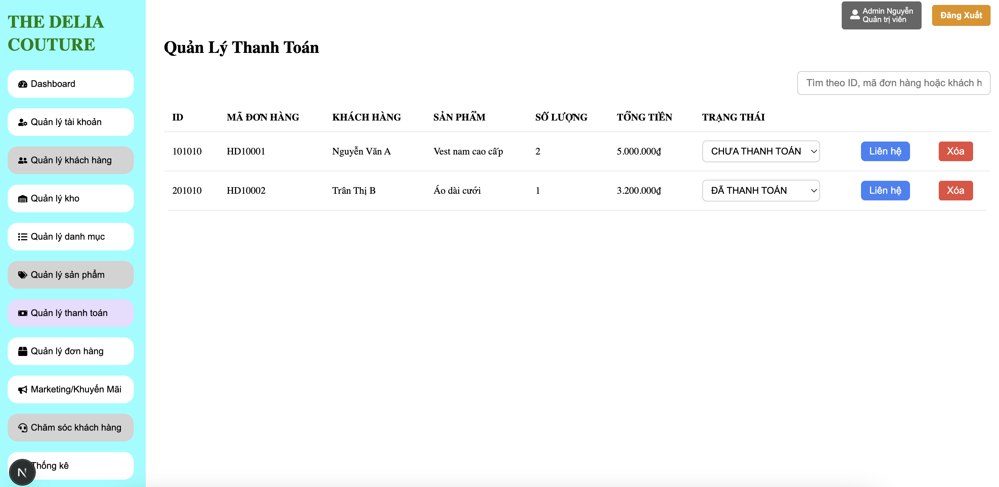

Test Case ID | Mô tả | Điều kiện tiên quyết | Test Data | Hành động | Kết quả mong đợi | Kết quả thực tế | Kết quả |  |  | Kết quả |  |  | Chú thích
 |  |  |  |  |  |  | Vòng 1 |  |  | Vòng 2
 |  |  |  |  |  |  | Trạng thái | Ngày kiểm tra | Người kiểm tra | Trạng thái | Ngày kiểm tra | Người kiểm tra
TC_QLTT_01 | Kiểm tra hiển thị đầy đủ các cột thông tin. | Người dùng đang ở trang thanh toán |  | 1. Quan sát bảng danh sách thanh toán. | Tất cả các cột: , và các nút hành động , đều được hiển thị. | Tất cả các cột: , và các nút hành động , đều được hiển thị. | Pass | 2025-01-04 | Duy Ngọc | Pass | 2025-05-04 | Duy Ngọc
TC_QLTT_02 | Tìm kiếm theo ID đơn hàng tồn tại. | Người dùng đang ở trang thanh toán | ID: "101010" | 1. Nhập "101010" vào ô "Tìm theo ID, mã đơn hàng hoặc khách hàng". 2. Nhấn Enter hoặc nút tìm kiếm | Danh sách chỉ hiển thị đơn hàng có ID "101010" (đơn hàng của Nguyễn Văn A). | Danh sách chỉ hiển thị đơn hàng có ID "101010" (đơn hàng của Nguyễn Văn A). | Pass | 2025-01-04 | Duy Ngọc | Pass | 2025-05-04 | Duy Ngọc
TC_QLTT_03 | Tìm kiếm theo ID đơn hàng không tồn tại. | Người dùng đang ở trang thanh toán | ID: "999999" | 1. Nhập "999999" vào ô tìm kiếm. 2. Nhấn Enter hoặc nút tìm kiếm. | Danh sách hiển thị thông báo "Không tìm thấy kết quả" hoặc danh sách trống. | Danh sách hiển thị thông báo "Không tìm thấy kết quả" hoặc danh sách trống. | Pass | 2025-01-04 | Duy Ngọc | Pass | 2025-05-04 | Duy Ngọc
TC_QLTT_04 | Tìm kiếm theo Mã đơn hàng tồn tại. | Người dùng đang ở trang thanh toán | Mã đơn hàng: "HD10002" | 1. Nhập "HD10002" vào ô tìm kiếm. 2. Nhấn Enter hoặc nút tìm kiếm. | Danh sách chỉ hiển thị đơn hàng có Mã đơn hàng "HD10002" (đơn hàng của Trần Thị B). | Danh sách chỉ hiển thị đơn hàng có Mã đơn hàng "HD10002" (đơn hàng của Trần Thị B). | Pass | 2025-01-04 | Duy Ngọc | Pass | 2025-05-04 | Duy Ngọc
TC_QLTT_05 | Tìm kiếm theo Mã đơn hàng không tồn tại. | Người dùng đang ở trang thanh toán | Mã đơn hàng: "HD99999" | 1. Nhập "HD99999" vào ô tìm kiếm. 2. Nhấn Enter hoặc nút tìm kiếm. | Danh sách hiển thị thông báo "Không tìm thấy kết quả" hoặc danh sách trống. | Danh sách hiển thị thông báo "Không tìm thấy kết quả" hoặc danh sách trống. | Pass | 2025-01-04 | Duy Ngọc | Pass | 2025-05-04 | Duy Ngọc
TC_QLTT_06 | Tìm kiếm theo Tên khách hàng tồn tại. | Người dùng đang ở trang thanh toán | "Nguyễn Văn A" | 1. Nhập "Nguyễn Văn A" vào ô tìm kiếm. 2. Nhấn Enter hoặc nút tìm kiếm. | Danh sách chỉ hiển thị đơn hàng của khách hàng "Nguyễn Văn A". | Danh sách chỉ hiển thị đơn hàng của khách hàng "Nguyễn Văn A". | Pass | 2025-01-04 | Duy Ngọc | Pass | 2025-05-04 | Duy Ngọc
TC_QLTT_07 | Tìm kiếm theo Tên khách hàng không tồn tại. | Người dùng đang ở trang thanh toán | Tên khách hàng: "Khách Hàng Lạ" | 1. Nhập "Khách Hàng Lạ" vào ô tìm kiếm. 2. Nhấn Enter hoặc nút tìm kiếm. | Danh sách hiển thị thông báo "Không tìm thấy kết quả" hoặc danh sách trống. | Danh sách hiển thị thông báo "Không tìm thấy kết quả" hoặc danh sách trống. | Pass | 2025-01-04 | Duy Ngọc | Pass | 2025-05-04 | Duy Ngọc
TC_QLTT_08 | Tìm kiếm với chuỗi tìm kiếm trống. | Người dùng đang ở trang thanh toán |  | 1. Để trống ô tìm kiếm. 2. Nhấn Enter hoặc nút tìm kiếm | Danh sách hiển thị lại tất cả các thanh toán ban đầu. | Danh sách hiển thị lại tất cả các thanh toán ban đầu. | Pass | 2025-01-04 | Duy Ngọc | Pass | 2025-05-04 | Duy Ngọc
TC_QLTT_09 | Tìm kiếm không phân biệt chữ hoa/thường. | Người dùng đang ở trang thanh toán | Chuỗi tìm kiếm: "nguyễn văn a" | 1. Nhập "nguyễn văn a" vào ô tìm kiếm. 2. Nhấn Enter hoặc nút tìm kiếm. | Danh sách hiển thị đơn hàng của "Nguyễn Văn A". | Danh sách hiển thị đơn hàng của "Nguyễn Văn A". | Pass | 2025-01-04 | Duy Ngọc | Pass | 2025-05-04 | Duy Ngọc
TC_QLTT_10 | Thay đổi trạng thái từ "CHƯA THANH TOÁN" sang "ĐÃ THANH TOÁN". | Người dùng đang ở trang thanh toán | Đơn hàng HD10001 | 1. Tại dòng của đơn hàng HD10001, chọn "ĐÃ THANH TOÁN" | 1.Trạng thái của đơn hàng HD10001 được cập nhật thành "ĐÃ THANH TOÁN" trên giao diện. 2. Thông báo "Cập nhật trạng thái thành công." | 1.Trạng thái của đơn hàng HD10001 được cập nhật thành "ĐÃ THANH TOÁN" trên giao diện. 2. Thông báo "Cập nhật trạng thái thành công." | Pass | 2025-01-04 | Duy Ngọc | Pass | 2025-05-04 | Duy Ngọc
TC_QLTT_11 | Kiểm tra nút "Liên hệ". | Người dùng đang ở trang thanh toán | Đơn hàng HD10001 | 1. Nhấn nút "Liên hệ" ở dòng của đơn hàng HD10001. | Mở popup hiển thị thông tin liên hệ của Nguyễn Văn A | Mở popup hiển thị thông tin liên hệ của Nguyễn Văn A | Pass | 2025-01-04 | Duy Ngọc | Pass | 2025-05-04 | Duy Ngọc
TC_QLTT_12 | Kiểm tra xóa thanh toán thành công. | Người dùng đang ở trang thanh toán | Đơn hàng HD10001 | 1. Nhấn nút "Xóa" ở dòng của đơn hàng HD10001. 2. Trong hộp thoại xác nhận, chọn "Đồng ý" / "Có". | 1.Đơn hàng HD1001 bị xóa khỏi danh sách. 2.Hiển thị thông báo "Xóa thanh toán thành công." | 1.Đơn hàng HD1001 bị xóa khỏi danh sách. 2.Hiển thị thông báo "Xóa thanh toán thành công." | Pass | 2025-01-04 | Duy Ngọc | Pass | 2025-05-04 | Duy Ngọc
TC_QLTT_13 | Kiểm tra hủy thao tác xóa. | Người dùng đang ở trang thanh toán | Đơn hàng HD10001 | 1. Nhấn nút "Xóa" ở dòng của đơn hàng HD10001. 2. Trong hộp thoại xác nhận, chọn "Hủy" / "Không". | Đơn hàng HD10001 vẫn còn trong danh sách. Không có thay đổi gì. | Đơn hàng HD10001 vẫn còn trong danh sách. Không có thay đổi gì. | Pass | 2025-01-04 | Duy Ngọc | Pass | 2025-05-04 | Duy Ngọc
TC_QLTT_14 | Kiểm tra xóa thanh toán với trạng thái "CHƯA THANH TOÁN". | Người dùng đang ở trang thanh toán | Đơn hàng HD10001 | 1. Nhấn nút "Xóa" ở dòng của đơn hàng HD10001. 2. Trong hộp thoại xác nhận, chọn "Đồng ý" / "Có". | Đơn hàng HD10001 bị xóa khỏi danh sách. | Đơn hàng HD10001 bị xóa khỏi danh sách. | Pass | 2025-01-04 | Duy Ngọc | Pass | 2025-05-04 | Duy Ngọc
TC_QLTT_15 | Kiểm tra xóa thanh toán với trạng thái "ĐÃ THANH TOÁN". | Người dùng đang ở trang thanh toán | Đơn hàng HD10002 | 1. Nhấn nút "Xóa" ở dòng của đơn hàng HD10002. 2. Trong hộp thoại xác nhận, chọn "Đồng ý" / "Có". | Đơn hàng HD10002 không dược xoá khi đã thanh toán | Đơn hàng HD10002 không dược xoá khi đã thanh toán | Pass | 2025-01-04 | Duy Ngọc | Pass | 2025-05-04 | Duy Ngọc
TC_QLTT_16 | Kiểm tra hiển thị hộp thoại xác nhận khi xóa. | Người dùng đang ở trang thanh toán | Đơn hàng HD10001 | 1. Nhấn nút "Xóa" ở dòng của đơn hàng HD10001. | Hiển thị hộp thoại xác nhận với nội dung tương tự "Bạn có chắc chắn muốn xóa thanh toán này không?". | Hiển thị hộp thoại xác nhận với nội dung tương tự "Bạn có chắc chắn muốn xóa thanh toán này không?". | Pass | 2025-01-04 | Duy Ngọc | Pass | 2025-05-04 | Duy Ngọc

Quản lý đơn hàng
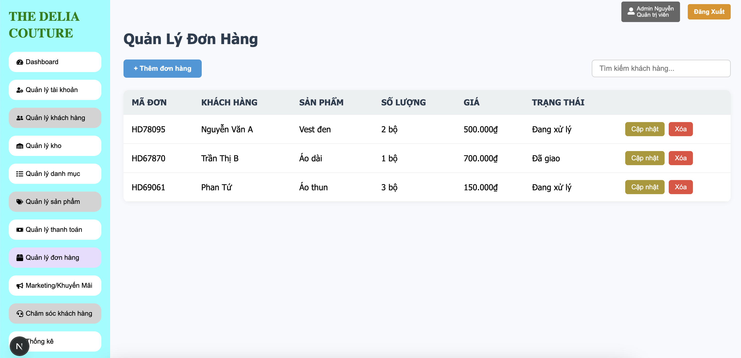

Test Case ID | Mô tả | Điều kiện tiên quyết | Test Data | Hành động | Kết quả mong đợi | Kết quả thực tế | Kết quả |  |  | Kết quả |  |  | Chú thích
 |  |  |  |  |  |  | Vòng 1 |  |  | Vòng 2
 |  |  |  |  |  |  | Trạng thái | Ngày kiểm tra | Người kiểm tra | Trạng thái | Ngày kiểm tra | Người kiểm tra
TC_QLDH_01 | Kiểm tra hiển thị đầy đủ các cột thông tin. | Người dùng đang ở trang quản lý đơn hàng |  | 1. Quan sát bảng danh sách đơn hàng. | Tất cả các cột: và các nút hành động (Cập nhật, Xóa) đều được hiển thị. | Tất cả các cột: và các nút hành động (Cập nhật, Xóa) đều được hiển thị. | Pas | 2025-01-04 | Duy Ngọc | Pas | 2025-05-04 | Duy Ngọc
TC_QLDH_02 | Kiểm tra hiển thị trạng thái đơn hàng. | Người dùng đang ở trang quản lý đơn hàng | Đơn hàng HD78095: Đang xử lý Đơn hàng HD67870: Đã giao | 1. Quan sát cột TRẠNG THÁI của các đơn hàng. | Các trạng thái "Đang xử lý", "Đã giao" được hiển thị chính xác. | Các trạng thái "Đang xử lý", "Đã giao" được hiển thị chính xác. | Pas | 2025-01-04 | Duy Ngọc | Pas | 2025-05-04 | Duy Ngọc
TC_QLDH_03 | Kiểm tra mở form "Thêm đơn hàng". | Người dùng đang ở trang quản lý đơn hàng |  | 1. Nhấn nút "+ Thêm đơn hàng". | "Thêm đơn hàng mới" được hiển thị với các trường để nhập thông tin. | "Thêm đơn hàng mới" được hiển thị với các trường để nhập thông tin. | Pas | 2025-01-04 | Duy Ngọc | Pas | 2025-05-04 | Duy Ngọc
TC_QLDH_04 | Kiểm tra thêm đơn hàng thành công với đầy đủ thông tin hợp lệ. | Người dùng đang ở trang quản lý đơn hàng | Điền đầy đủ thông tin hợp lệ | 1. Điền đầy đủ thông tin hợp lệ vào các trường. 2. Nhấn nút "Lưu" / "Thêm". | Đơn hàng mới được thêm vào danh sách. Form "Thêm đơn hàng" đóng lại hoặc làm mới. Hiển thị thông báo "Thêm đơn hàng thành công." | Đơn hàng mới được thêm vào danh sách. Form "Thêm đơn hàng" đóng lại hoặc làm mới. Hiển thị thông báo "Thêm đơn hàng thành công." | Pas | 2025-01-04 | Duy Ngọc | Pas | 2025-05-04 | Duy Ngọc
TC_QLDH_05 | Kiểm tra hủy thao tác thêm đơn hàng. | Người dùng đang ở trang quản lý đơn hàng | Khách hàng: "Khách Hàng Tạm" Số lượng: 1 | 1. Điền một số thông tin vào form. 2. Nhấn nút "Hủy". | Form "Thêm đơn hàng" đóng lại, Không có đơn hàng nào được thêm., Thông tin đã nhập bị mất. | Form "Thêm đơn hàng" đóng lại, Không có đơn hàng nào được thêm., Thông tin đã nhập bị mất. | Pas | 2025-01-04 | Duy Ngọc | Pas | 2025-05-04 | Duy Ngọc
TC_QLDH_06 | Tìm kiếm theo tên khách hàng tồn tại. | Người dùng đang ở trang quản lý đơn hàng | Tên khách hàng: "Nguyễn Văn A" | 1. Nhập "Nguyễn Văn A" vào ô "Tìm kiếm khách hàng...". 2. Nhấn Enter hoặc đợi tự động tìm. | Danh sách chỉ hiển thị đơn hàng của khách hàng "Nguyễn Văn A" (HD78095). | Danh sách chỉ hiển thị đơn hàng của khách hàng "Nguyễn Văn A" (HD78095). | Pas | 2025-01-04 | Duy Ngọc | Pas | 2025-05-04 | Duy Ngọc
TC_QLDH_07 | Tìm kiếm theo tên khách hàng không tồn tại. | Người dùng đang ở trang quản lý đơn hàng | Tên khách hàng: "Khách Hàng Không Tồn Tại" | 1. Nhập "Khách Hàng Không Tồn Tại" vào ô tìm kiếm. 2. Nhấn Enter hoặc đợi tự động tìm. | Danh sách hiển thị thông báo "Không tìm thấy kết quả" hoặc danh sách trống. | Danh sách hiển thị thông báo "Không tìm thấy kết quả" hoặc danh sách trống. | Pas | 2025-01-04 | Duy Ngọc | Pas | 2025-05-04 | Duy Ngọc
TC_QLDH_08 | Tìm kiếm theo một phần tên khách hàng | Người dùng đang ở trang quản lý đơn hàng | Tên khách hàng: "Trần" | 1. Nhập "Trần" vào ô tìm kiếm. 2. Nhấn Enter hoặc đợi tự động tìm. | Danh sách hiển thị đơn hàng của "Trần Thị B" (HD67870). | Danh sách hiển thị đơn hàng của "Trần Thị B" (HD67870). | Pas | 2025-01-04 | Duy Ngọc | Pas | 2025-05-04 | Duy Ngọc
TC_QLDH_09 | Tìm kiếm với chuỗi tìm kiếm trống. | Người dùng đang ở trang quản lý đơn hàng |  | 1. Xóa hết nội dung trong ô tìm kiếm (nếu đã có). 2. Nhấn Enter hoặc đợi tự động tìm. | Danh sách hiển thị lại tất cả các đơn hàng ban đầu. | Danh sách hiển thị lại tất cả các đơn hàng ban đầu. | Pas | 2025-01-04 | Duy Ngọc | Pas | 2025-05-04 | Duy Ngọc
TC_QLDH_10 | Kiểm tra mở form cập nhật đơn hàng. | Người dùng đang ở trang quản lý đơn hàng | Đơn hàng HD78095 | 1. Nhấn nút "Cập nhật" ở dòng của đơn hàng HD78095. | Form/popup "Cập nhật đơn hàng" được hiển thị với thông tin của đơn hàng HD78095 đã được điền sẵn. | Form/popup "Cập nhật đơn hàng" được hiển thị với thông tin của đơn hàng HD78095 đã được điền sẵn. | Pas | 2025-01-04 | Duy Ngọc | Pas | 2025-05-04 | Duy Ngọc
TC_QLDH_11 | Cập nhật thành công thông tin đơn hàng | Người dùng đang ở trang quản lý đơn hàng | Số lượng mới: 3 | 1. Thay đổi Số lượng từ 2 bộ thành 3 bộ. 2. Nhấn nút "Lưu" / "Cập nhật". | Số lượng của đơn hàng HD78095 được cập nhật thành 3 bộ trên danh sách.Form đóng lại. Hiển thị thông báo "Cập nhật thành công." | Số lượng của đơn hàng HD78095 được cập nhật thành 3 bộ trên danh sách.Form đóng lại. Hiển thị thông báo "Cập nhật thành công." | Pas | 2025-01-04 | Duy Ngọc | Pas | 2025-05-04 | Duy Ngọc
TC_QLDH_12 | Cập nhật trạng thái đơn hàng từ "Đang xử lý" sang "Đã giao" | Người dùng đang ở trang quản lý đơn hàng | Trạng thái mới: "Đã giao" | 1. Thay đổi Trạng thái từ "Đang xử lý" thành "Đã giao". 2. Nhấn nút "Lưu" / "Cập nhật". | Trạng thái của đơn hàng HD78095 được cập nhật thành "Đã giao" trên danh sách. | Trạng thái của đơn hàng HD78095 được cập nhật thành "Đã giao" trên danh sách. | Pas | 2025-01-04 | Duy Ngọc | Pas | 2025-05-04 | Duy Ngọc
TC_QLDH_13 | Kiểm tra hủy thao tác cập nhật. | Người dùng đang ở trang quản lý đơn hàng | Số lượng đã thay đổi trên form: 4 | 1. Thay đổi Số lượng thành 4 trên form. 2. Nhấn nút "Hủy". | Form "Cập nhật đơn hàng" đóng lại. Số lượng của đơn hàng HD78095 trên danh sách vẫn là 2 bộ | Form "Cập nhật đơn hàng" đóng lại. Số lượng của đơn hàng HD78095 trên danh sách vẫn là 2 bộ | Pas | 2025-01-04 | Duy Ngọc | Pas | 2025-05-04 | Duy Ngọc
TC_QLDH_14 | Kiểm tra xóa đơn hàng thành công. | Người dùng đang ở trang quản lý đơn hàng | Đơn hàng HD69061 (Phan Tứ) | 1. Nhấn nút "Xóa" ở dòng của đơn hàng HD69061. 2. Trong hộp thoại xác nhận, chọn "Đồng ý" / "Có". | Đơn hàng HD69061 bị xóa khỏi danh sách. Hiển thị thông báo "Xóa đơn hàng thành công." | Đơn hàng HD69061 bị xóa khỏi danh sách. Hiển thị thông báo "Xóa đơn hàng thành công." | Pas | 2025-01-04 | Duy Ngọc | Pas | 2025-05-04 | Duy Ngọc
TC_QLDH_15 | Kiểm tra hủy thao tác xóa. | Người dùng đang ở trang quản lý đơn hàng | Đơn hàng HD69061 | 1. Nhấn nút "Xóa" ở dòng của đơn hàng HD69061. 2. Trong hộp thoại xác nhận, chọn "Hủy" / "Không". | Đơn hàng HD69061 vẫn còn trong danh sách. Không có thay đổi gì. | Đơn hàng HD69061 vẫn còn trong danh sách. Không có thay đổi gì. | Pas | 2025-01-04 | Duy Ngọc | Pas | 2025-05-04 | Duy Ngọc
TC_QLDH_16 | Kiểm tra hiển thị hộp thoại xác nhận khi xóa. | Người dùng đang ở trang quản lý đơn hàng | Đơn hàng HD69061 | 1. Nhấn nút "Xóa" ở dòng của đơn hàng HD69061. | Hiển thị hộp thoại xác nhận với nội dung tương tự "Bạn có chắc chắn muốn xóa đơn hàng này không?". | Hiển thị hộp thoại xác nhận với nội dung tương tự "Bạn có chắc chắn muốn xóa đơn hàng này không?". | Pas | 2025-01-04 | Duy Ngọc | Pas | 2025-05-04 | Duy Ngọc

Marketing
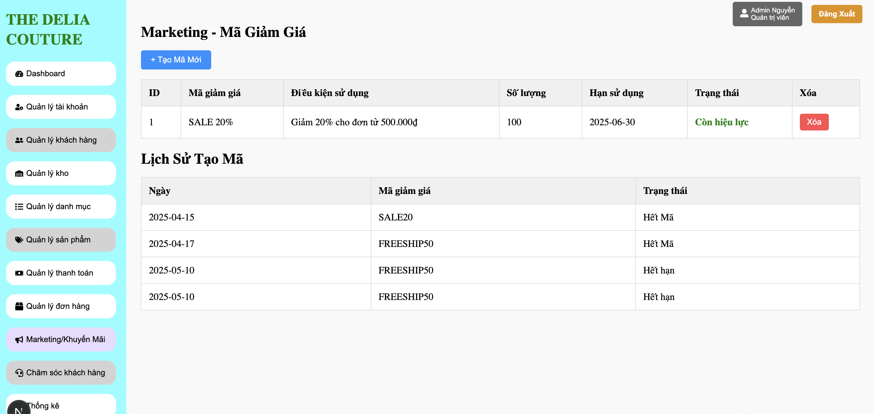

Test Case ID | Mô tả | Điều kiện tiên quyết | Test Data | Hành động | Kết quả mong đợi | Kết quả thực tế | Kết quả |  |  | Kết quả |  |  | Chú thích
 |  |  |  |  |  |  | Vòng 1 |  |  | Vòng 2
 |  |  |  |  |  |  | Trạng thái | Ngày kiểm tra | Người kiểm tra | Trạng thái | Ngày kiểm tra | Người kiểm tra
TC_MGG_01 | Kiểm tra hiển thị đầy đủ các cột thông tin mã giảm giá. | Đang ở trang mã giảm giá |  | 1. Quan sát bảng danh sách mã giảm giá hiện tại. | Tất cả các cột, Trạng thái, và nút Xóa đều được hiển thị. | Tất cả các cột, Trạng thái, và nút Xóa đều được hiển thị. | Pass | 2025-01-04 | Duy Ngọc | Pass | 2025-05-04 | Duy Ngọc
TC_MGG_02 | Kiểm tra mở form "Tạo Mã Mới". | Đang ở trang mã giảm giá |  | 1. Nhấn nút "+ Tạo Mã Mới". | Form "Tạo Mã Mới" được hiển thị với các trường để nhập thông tin. | Form "Tạo Mã Mới" được hiển thị với các trường để nhập thông tin. | Pass | 2025-01-04 | Duy Ngọc | Pass | 2025-05-04 | Duy Ngọc
TC_MGG_03 | Tạo mã mới thành công với đầy đủ thông tin hợp lệ | Đang ở trang mã giảm giá | Mã giảm giá: "SUMMER15" Điều kiện: "Giảm 15% cho đơn hàng trên 300.000đ" Số lượng: 50 Hạn sử dụng: 1 ngày Mức giảm: 15 | 1. Điền đầy đủ thông tin hợp lệ vào các trường. 2. Nhấn nút "Lưu" | Mã "SUMMER15" được thêm vào danh sách mã hiện tại với trạng thái "Còn hiệu lực". | Mã "SUMMER15" được thêm vào danh sách mã hiện tại với trạng thái "Còn hiệu lực". | Pass | 2025-01-04 | Duy Ngọc | Pass | 2025-05-04 | Duy Ngọc
TC_MGG_04 | Kiểm tra nhập trùng "Mã giảm giá" đã tồn tại. | Đang ở trang mã giảm giá | Mã giảm giá: "SALE 20%" | 1. Nhập "Mã giảm giá" là "SALE 20%". 2. Điền các trường khác hợp lệ.<br>3. Nhấn nút "Lưu" . | Hệ thống hiển thị thông báo lỗi, ví dụ: "Mã giảm giá đã tồn tại." | Hệ thống hiển thị thông báo lỗi, ví dụ: "Mã giảm giá đã tồn tại." | Pass | 2025-01-04 | Duy Ngọc | Pass | 2025-05-04 | Duy Ngọc
TC_MGG_05 | Kiểm tra các trường bắt buộc | Đang ở trang mã giảm giá | Mã giảm giá: (để trống) Số lượng: 50 Hạn sử dụng: 2025-08-31 Mức giảm: 10 | 1. Để trống trường "Mã giảm giá". 2. Điền các trường khác. 3. Nhấn nút "Lưu" ". | Hệ thống hiển thị thông báo lỗi, ví dụ: "Vui lòng nhập Mã giảm giá." | Hệ thống hiển thị thông báo lỗi, ví dụ: "Vui lòng nhập Mã giảm giá." | Pass | 2025-01-04 | Duy Ngọc | Pass | 2025-05-04 | Duy Ngọc
TC_MGG_06 | Kiểm tra hủy thao tác tạo mã mới. | Đang ở trang mã giảm giá | Mã giảm giá: "TEMPCODE" Số lượng: 10 | 1. Điền một số thông tin vào form. 2. Nhấn nút "Hủy". | Form "Tạo Mã Mới" đóng lại, không có mã giảm giá nào được tạo | Form "Tạo Mã Mới" đóng lại, không có mã giảm giá nào được tạo | Pass | 2025-01-04 | Duy Ngọc | Pass | 2025-05-04 | Duy Ngọc
TC_MGG_07 | Kiểm tra xóa mã giảm giá thành công. | Đang ở trang mã giảm giá | Mã "SALE 20%" | 1. Nhấn nút "Xóa" ở dòng của mã "SALE 20%". 2. Trong hộp thoại xác nhận, chọn "Đồng ý" / "Có". | Mã "SALE 20%" bị xóa khỏi danh sách mã hiện tại. Hiển thị thông báo "Xóa mã thành công." | Mã "SALE 20%" bị xóa khỏi danh sách mã hiện tại. Hiển thị thông báo "Xóa mã thành công." | Pass | 2025-01-04 | Duy Ngọc | Pass | 2025-05-04 | Duy Ngọc
TC_MGG_08 | Kiểm tra hủy thao tác xóa. | Đang ở trang mã giảm giá | Mã "SALE 20%" | 1. Nhấn nút "Xóa" ở dòng của mã "SALE 20%". 2. Trong hộp thoại xác nhận, chọn "Hủy" / "Không". | Mã "SALE 20%" vẫn còn trong danh sách mã hiện tại. Không có thay đổi gì. | Mã "SALE 20%" vẫn còn trong danh sách mã hiện tại. Không có thay đổi gì. | Pass | 2025-01-04 | Duy Ngọc | Pass | 2025-05-04 | Duy Ngọc
TC_MGG_09 | Kiểm tra trạng thái của mã đã xóa trong Lịch Sử Tạo Mã. | Đang ở trang mã giảm giá | Mã "SALE 20%" trong Lịch Sử Tạo Mã | 1. Quan sát dòng của mã "SALE 20%" trong "Lịch Sử Tạo Mã". | Trạng thái của mã "SALE 20%" trong Lịch Sử Tạo Mã có thể không thay đổi | Trạng thái của mã "SALE 20%" trong Lịch Sử Tạo Mã có thể không thay đổi | Pass | 2025-01-04 | Duy Ngọc | Pass | 2025-05-04 | Duy Ngọc
TC_MGG_10 | Kiểm tra hiển thị đầy đủ các cột Lịch Sử Tạo Mã. | Đang ở trang mã giảm giá |  | 1. Quan sát bảng "Lịch Sử Tạo Mã". | Tất cả các cột: Ngày, Mã giảm giá, Trạng thái đều được hiển thị. | Tất cả các cột: Ngày, Mã giảm giá, Trạng thái đều được hiển thị. | Pass | 2025-01-04 | Duy Ngọc | Pass | 2025-05-04 | Duy Ngọc
TC_MGG_11 | Kiểm tra các trạng thái khác nhau trong Lịch Sử Tạo Mã | Đang ở trang mã giảm giá | Các dòng có trạng thái "Hết Mã". | 1. Quan sát các dòng có trạng thái "Hết Mã", "Hết hạn". | Các trạng thái "Hết Mã", "Hết hạn" được hiển thị rõ ràng và phù hợp với tình trạng thực tế của mã đó | Các trạng thái "Hết Mã", "Hết hạn" được hiển thị rõ ràng và phù hợp với tình trạng thực tế của mã đó | Pass | 2025-01-04 | Duy Ngọc | Pass | 2025-05-04 | Duy Ngọc

Thống kê
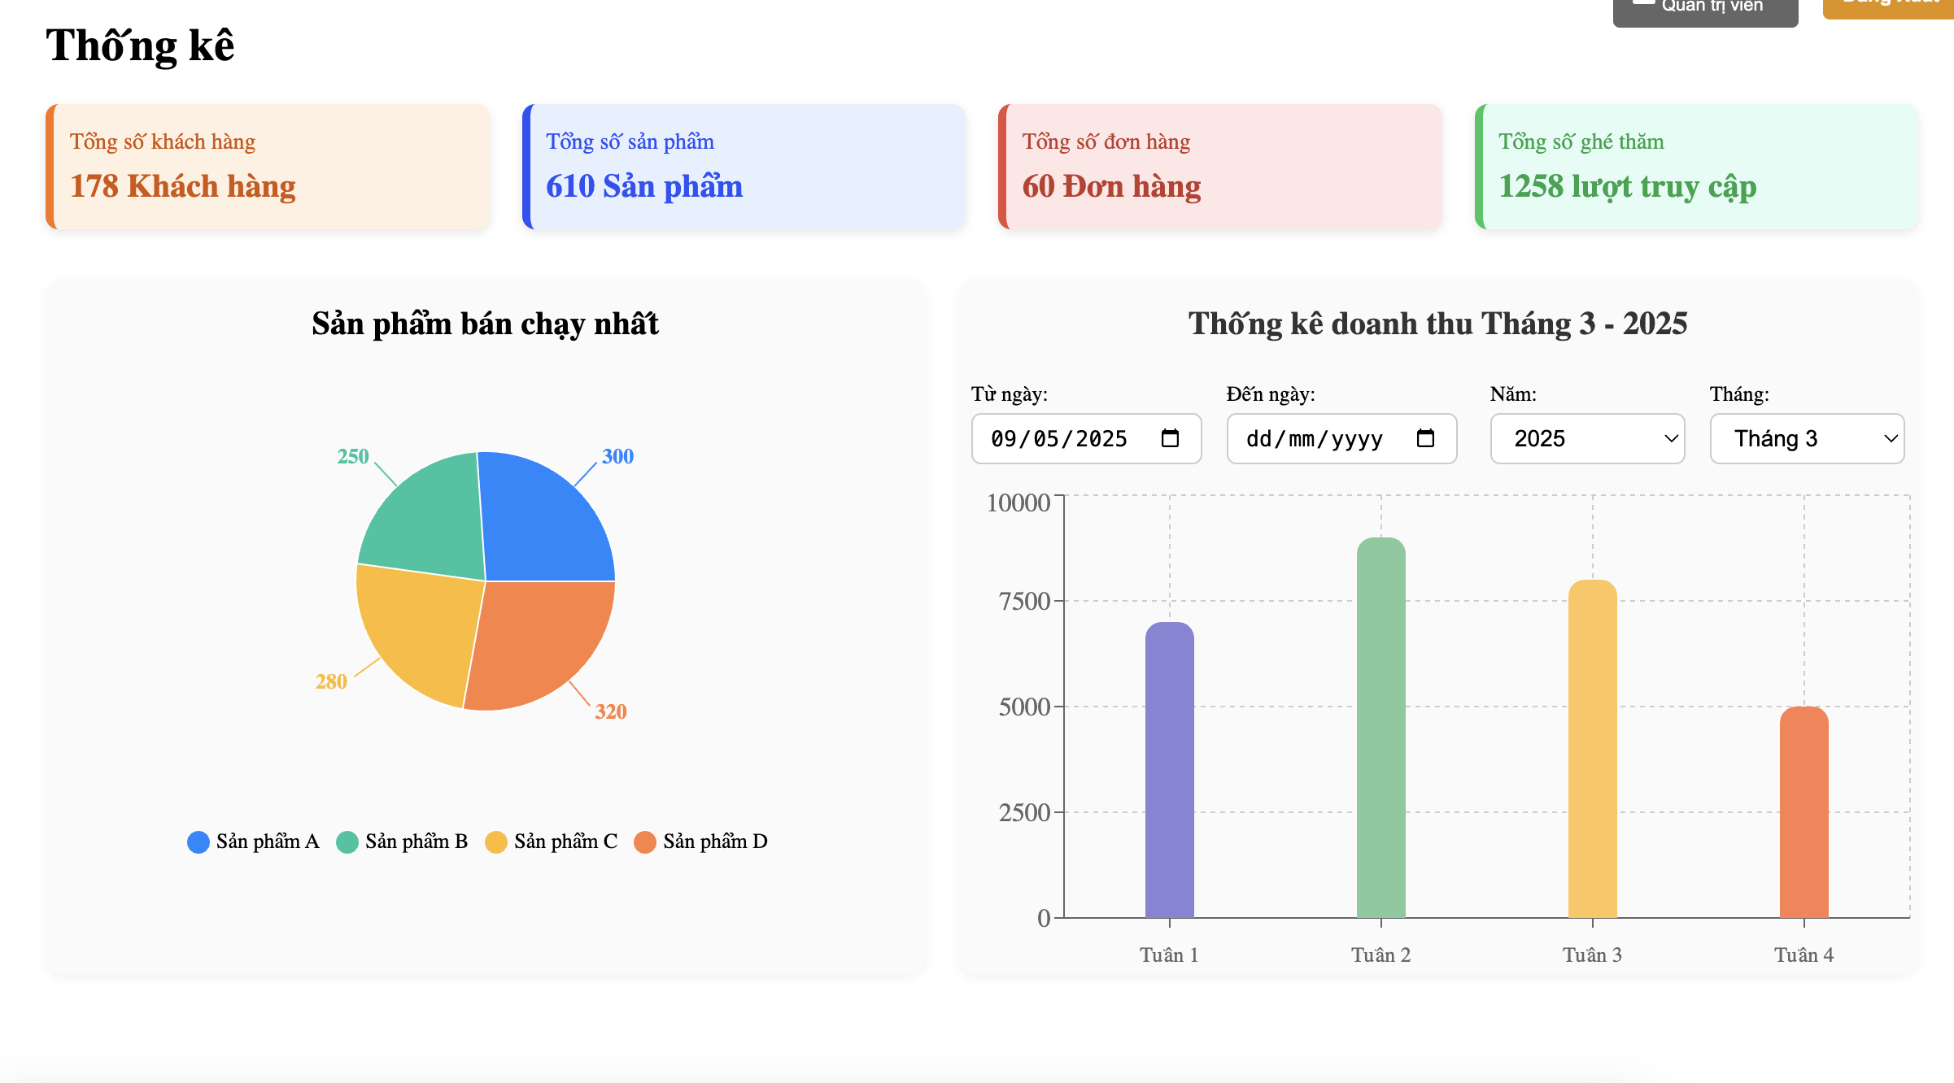

Test Case ID | Mô tả | Điều kiện tiên quyết | Test Data | Hành động | Kết quả mong đợi | Kết quả thực tế | Kết quả |  |  | Kết quả |  |  | Chú thích
 |  |  |  |  |  |  | Vòng 1 |  |  | Vòng 2
 |  |  |  |  |  |  | Trạng thái | Ngày kiểm tra | Người kiểm tra | Trạng thái | Ngày kiểm tra | Người kiểm tra
TC_TK_01 | Kiểm tra hiển thị các thẻ tóm tắt có hoạt động tốt hay không. | Đang ở trang thống kê |  | 1. Quan sát phần đầu trang Thống kê. | Tất cả 4 thẻ tóm tắt đều được hiển thị. | Tất cả 4 thẻ tóm tắt đều được hiển thị. | Pass | 2025-01-04 | Duy Ngọc | Pass | 2025-05-04 | Duy Ngọc
TC_TK_02 | Kiểm tra dữ liệu Tổng số khách hàng. | Đang ở trang thống kê | Giá trị hiển thị: "178 Khách hàng" | 1. So sánh giá trị trên thẻ "Tổng số khách hàng" với dữ liệu thực tế từ CSDL | Số liệu "178 Khách hàng" là chính xác. | Số liệu "178 Khách hàng" là chính xác. | Pass | 2025-01-04 | Duy Ngọc | Pass | 2025-05-04 | Duy Ngọc
TC_TK_03 | Kiểm tra dữ liệu Tổng số sản phẩm. | Đang ở trang thống kê | Giá trị hiển thị: "610 Sản phẩm" | 1. So sánh giá trị trên thẻ "Tổng số sản phẩm" với dữ liệu thực tế. | Số liệu "610 Sản phẩm" là chính xác. | Số liệu "610 Sản phẩm" là chính xác. | Pass | 2025-01-04 | Duy Ngọc | Pass | 2025-05-04 | Duy Ngọc
TC_TK_04 | Kiểm tra dữ liệu Tổng số đơn hàng. | Đang ở trang thống kê | Giá trị hiển thị: "60 Đơn hàng" | 1. So sánh giá trị trên thẻ "Tổng số đơn hàng" với dữ liệu thực tế. | Số liệu "60 Đơn hàng" là chính xác. | Số liệu "60 Đơn hàng" là chính xác. | Pass | 2025-01-04 | Duy Ngọc | Pass | 2025-05-04 | Duy Ngọc
TC_TK_05 | Kiểm tra dữ liệu Tổng số ghé thăm. | Đang ở trang thống kê | Giá trị hiển thị: "1258 lượt truy cập" | 1. So sánh giá trị trên thẻ "Tổng số ghé thăm" với dữ liệu thực tế. | Số liệu "1258 lượt truy cập" là chính xác. | Số liệu "1258 lượt truy cập" là chính xác. | Pass | 2025-01-04 | Duy Ngọc | Pass | 2025-05-04 | Duy Ngọc
TC_TK_06 | Hiển thị biểu đồ tròn và chú giải. | Đang ở trang thống kê |  | 1. Quan sát khu vực "Sản phẩm bán chạy nhất". | Biểu đồ tròn được hiển thị cùng với chú giải cho Sản phẩm A, B, C, D và màu sắc tương ứng. | Biểu đồ tròn được hiển thị cùng với chú giải cho Sản phẩm A, B, C, D và màu sắc tương ứng. | Pass | 2025-01-04 | Duy Ngọc | Pass | 2025-05-04 | Duy Ngọc
TC_TK_07 | Kiểm tra dữ liệu trên biểu đồ tròn. | Đang ở trang thống kê | SP A: 300, SP B: 250, SP C: 280, SP D: 320 | 1. So sánh các giá trị và tỷ lệ các phần trên biểu đồ với dữ liệu thực tế của sản phẩm bán chạy. | Các giá trị và tỷ lệ các phần trên biểu đồ tròn là chính xác, tương ứng với dữ liệu SP A (300), SP B (250), SP C (280), SP D (320). | Các giá trị và tỷ lệ các phần trên biểu đồ tròn là chính xác, tương ứng với dữ liệu SP A (300), SP B (250), SP C (280), SP D (320). | Pass | 2025-01-04 | Duy Ngọc | Pass | 2025-05-04 | Duy Ngọc
TC_TK_08 | Hiển thị biểu đồ cột và bộ lọc mặc định. | Đang ở trang thống kê | Từ ngày: 09/05/2025, Năm: 2025, Tháng: Tháng 3 | 1. Quan sát khu vực "Thống kê doanh thu". | Biểu đồ cột doanh thu theo tuần (Tuần 1-4) được hiển thị. Các bộ lọc "Từ ngày", "Đến ngày", "Năm", "Tháng" hiển thị với giá trị mặc định (09/05/2025, dd/mm/yyyy, 2025, Tháng 3). Tiêu đề: "Thống kê doanh thu Tháng 3 - 2025". | Biểu đồ cột doanh thu theo tuần (Tuần 1-4) được hiển thị. Các bộ lọc "Từ ngày", "Đến ngày", "Năm", "Tháng" hiển thị với giá trị mặc định (09/05/2025, dd/mm/yyyy, 2025, Tháng 3). Tiêu đề: "Thống kê doanh thu Tháng 3 - 2025". | Pass | 2025-01-04 | Duy Ngọc | Pass | 2025-05-04 | Duy Ngọc
TC_TK_09 | Dữ liệu biểu đồ cột mặc định (Tháng 3 - 2025). | Đang ở trang thống kê | Doanh thu Tuần 1-4 theo hình. | 1. So sánh chiều cao các cột trên biểu đồ với dữ liệu doanh thu thực tế của Tháng 3 - 2025 theo tuần. | Dữ liệu doanh thu cho Tuần 1, 2, 3, 4 của Tháng 3 - 2025 trên biểu đồ cột là chính xác. | Dữ liệu doanh thu cho Tuần 1, 2, 3, 4 của Tháng 3 - 2025 trên biểu đồ cột là chính xác. | Pass | 2025-01-04 | Duy Ngọc | Pass | 2025-05-04 | Duy Ngọc
TC_TK_10 | Thay đổi bộ lọc "Năm". | Đang ở trang thống kê | Chọn Năm: 2024 ( | 1. Từ dropdown "Năm", chọn "2024". 2. Để nguyên Tháng: "Tháng 3". | Tiêu đề biểu đồ cập nhật thành "Thống kê doanh thu Tháng 3 - 2024". Biểu đồ cột hiển thị dữ liệu doanh thu của Tháng 3 - 2024. | Tiêu đề biểu đồ cập nhật thành "Thống kê doanh thu Tháng 3 - 2024". Biểu đồ cột hiển thị dữ liệu doanh thu của Tháng 3 - 2024. | Pass | 2025-01-04 | Duy Ngọc | Pass | 2025-05-04 | Duy Ngọc
TC_TK_11 | Thay đổi bộ lọc "Tháng". | Đang ở trang thống kê | Chọn Tháng: Tháng 4 | 1. Từ dropdown "Tháng", chọn "Tháng 4" 2. Để nguyên Năm: "2025". | Tiêu đề biểu đồ cập nhật thành "Thống kê doanh thu Tháng 4 - 2025" Biểu đồ cột hiển thị dữ liệu doanh thu của Tháng 4 - 2025. | Tiêu đề biểu đồ cập nhật thành "Thống kê doanh thu Tháng 4 - 2025" Biểu đồ cột hiển thị dữ liệu doanh thu của Tháng 4 - 2025. | Pass | 2025-01-04 | Duy Ngọc | Pass | 2025-05-04 | Duy Ngọc
TC_TK_12 | Bộ lọc "Đến ngày" trống | Đang ở trang thống kê | Từ ngày: 01/03/2025, Đến ngày: | 1. Chọn "Từ ngày" là 01/03/2025. 2. Để trống ô "Đến ngày" hoặc nhập giá trị không phải ngày. | Hệ thống xử lý lỗi một cách hợp lý: Có thể tự động lấy ngày hiện tại cho "Đến ngày" | Hệ thống xử lý lỗi một cách hợp lý: Có thể tự động lấy ngày hiện tại cho "Đến ngày" | Pass | 2025-01-04 | Duy Ngọc | Pass | 2025-05-04 | Duy Ngọc
TC_TK_13 | Bộ lọc "Từ ngày" sau "Đến ngày". | Đang ở trang thống kê | Từ ngày: 10/03/2025, Đến ngày: 05/03/2025 | 1. Chọn "Từ ngày" là 10/03/2025. 2. Chọn "Đến ngày" là 05/03/2025. | Hệ thống hiển thị thông báo lỗi | Hệ thống hiển thị thông báo lỗi | Pass | 2025-01-04 | Duy Ngọc | Pass | 2025-05-04 | Duy Ngọc
TC_TK_14 | Bộ lọc ngày không hợp lệ (ngày không tồn tại). | Đang ở trang thống kê | Từ ngày: 30/02/2025 | 1. Nhập "Từ ngày" là 30/02/2025. | Hệ thống hiển thị thông báo lỗi | Hệ thống hiển thị thông báo lỗi | Pass | 2025-01-04 | Duy Ngọc | Pass | 2025-05-04 | Duy Ngọc
TC_TK_15 | Tương tác giữa bộ lọc Ngày và bộ lọc Năm/Tháng. | Đang ở trang thống kê | N/A | 1. Chọn Năm: 2024, Tháng: Tháng 1. 2. Quan sát ô "Từ ngày", "Đến ngày". 3. Chọn "Từ ngày": 10/05/2025, "Đến ngày": 20/05/2025. 4. Quan sát ô "Năm", "Tháng". | Khi chọn Năm/Tháng, các ô "Từ ngày", "Đến ngày" có thể tự động cập nhật thành ngày đầu/cuối của tháng đó Khi chọn khoảng ngày cụ thể, ô Năm/Tháng có thể cập nhật theo hoặc giữ nguyên. | Khi chọn Năm/Tháng, các ô "Từ ngày", "Đến ngày" có thể tự động cập nhật thành ngày đầu/cuối của tháng đó Khi chọn khoảng ngày cụ thể, ô Năm/Tháng có thể cập nhật theo hoặc giữ nguyên. | Pass | 2025-01-04 | Duy Ngọc | Pass | 2025-05-04 | Duy Ngọc
TC_TK_16 | Biểu đồ cột khi không có dữ liệu doanh thu. | Đang ở trang thống kê | Năm 2000, Tháng 1 | 1. Chọn một khoảng thời gian , Năm 2000, Tháng 1 | Biểu đồ cột trống hoặc hiển thị thông báo: "Không có dữ liệu doanh thu cho khoảng thời gian đã chọn." | Biểu đồ cột trống hoặc hiển thị thông báo: "Không có dữ liệu doanh thu cho khoảng thời gian đã chọn." | Pass | 2025-01-04 | Duy Ngọc | Pass | 2025-05-04 | Duy Ngọc
TC_TK_17 | Chọn một ngày duy nhất trong bộ lọc ngày. | Đang ở trang thống kê | Từ ngày: 10/03/2025, Đến ngày: 10/03/2025 | 1. Chọn "Từ ngày" là 10/03/2025. 2. Chọn "Đến ngày" là 10/03/2025. | Biểu đồ cột hiển thị doanh thu của ngày 10/03/2025 | Biểu đồ cột hiển thị doanh thu của ngày 10/03/2025 | Pass | 2025-01-04 | Duy Ngọc | Pass | 2025-05-04 | Duy Ngọc
TC_TK_18 | Kiểm tra bảng thống kê sản phẩm hiển thị đầy đủ danh sách | Đang ở trang thống kê |  | 1. Chon bảng thống kê | Hiẻn thị đầy đủ danh sách các thống kê sản phẩm,số lượng , bán ra | Hiẻn thị đầy đủ danh sách các thống kê sản phẩm,số lượng , bán ra | Pass | 2025-01-04 | Duy Ngọc | Pass | 2025-05-04

